Sheet1
SR. | PRODUCT NAME | IMAGE | PRODUCT SIZE | FINISHES | BOX IN PIS | BOX SQFT | RATE
1 | CALACATTA | 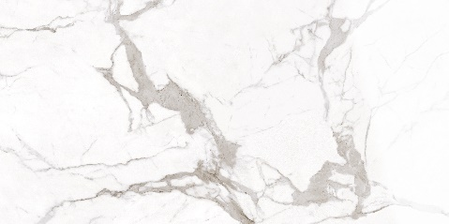 | 1198X2398 | FULL LAPPATO | 1 | 31 | 350 PER SQFT
2 | CALACATTA |  | 1198X2398 | LAPPATO MATT | 1 | 31 | 350 PER SQFT
3 | CALACATTA |  | 1198X2398 | SOFT NATURAL | 1 | 31 | 300 PER SQFT
4 | CALACATTA |  | 1198X2398 | SPAZZOLATO | 1 | 31 | 350 PER SQFT
5 | CALACATTA |  | 1198X2398 | SATINATO | 1 | 31 | 300 PER SQFT
6 | CALACATTA |  | 1198X2398 | PATINATO | 1 | 31 | 350 PER SQFT
7 | CALACATTA |  | 1198X2398 | BOCCIRDATO | 1 | 31 | 350 PER SQFT
8 | CALACATTA |  | 1198X2398 | RIGATO | 1 | 31 | 350 PER SQFT
9 | CALACATTA |  | 1198X1798 | FULL LAPPATO | 2 | 46.5 | 280 PER SQFT
10 | CALACATTA |  | 1198X1798 | LAPPATO MATT | 2 | 46.5 | 280 PER SQFT
11 | CALACATTA |  | 1198X1798 | SOFT NATURAL | 2 | 46.5 | 225 PER SQFT
12 | CALACATTA |  | 1198X1798 | SATINATO | 2 | 46.5 | 225 PER SQFT
13 | CALACATTA |  | 1198X1198 | FULL LAPPATO | 2 | 31 | 280 PER SQFT
14 | CALACATTA |  | 1198X1198 | LAPPATO MATT | 2 | 31 | 280 PER SQFT
15 | CALACATTA |  | 1198X1198 | SOFT NATURAL | 2 | 31 | 225 PER SQFT
16 | CALACATTA |  | 1198X1198 | SATINATO | 2 | 31 | 225 PER SQFT
17 | CALACATTA |  | 798X1598 | FULL LAPPATO | 2 | 27.55 | 260 PER SQFT
18 | CALACATTA |  | 798X1598 | LAPPATO MATT | 2 | 27.55 | 260 PER SQFT
19 | CALACATTA |  | 798X1598 | SOFT NATURAL | 2 | 27.55 | 200 PER SQFT
20 | CALACATTA |  | 798X1598 | SATINATO | 2 | 27.55 | 200 PER SQFT
21 | CALACATTA |  | 598X1198 | FULL LAPPATO | 2 | 15.5 | 240 PER SQFT
22 | CALACATTA |  | 598X1198 | LAPPATO MATT | 2 | 15.5 | 240 PER SQFT
23 | CALACATTA |  | 598X1198 | SOFT NATURAL | 2 | 15.5 | 165 PER SQFT
24 | CALACATTA |  | 598X1198 | SATINATO | 2 | 15.5 | 165 PER SQFT
25 | BIANCO LASA | 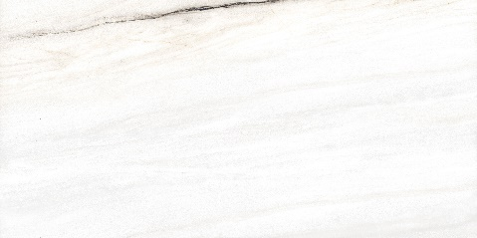 | 1198X2398 | FULL LAPPATO | 1 | 31 | 350 PER SQFT
26 | BIANCO LASA |  | 1198X2398 | LAPPATO MATT | 1 | 31 | 350 PER SQFT
27 | BIANCO LASA |  | 1198X2398 | SOFT NATURAL | 1 | 31 | 300 PER SQFT
28 | BIANCO LASA |  | 1198X2398 | SATINATO | 1 | 31 | 300 PER SQFT
29 | BIANCO LASA |  | 1198X1798 | FULL LAPPATO | 2 | 46.5 | 280 PER SQFT
30 | BIANCO LASA |  | 1198X1798 | LAPPATO MATT | 2 | 46.5 | 280 PER SQFT
31 | BIANCO LASA |  | 1198X1798 | SOFT NATURAL | 2 | 46.5 | 225 PER SQFT
32 | BIANCO LASA |  | 1198X1798 | SATINATO | 2 | 46.5 | 225 PER SQFT
33 | BIANCO LASA |  | 1198X1198 | FULL LAPPATO | 2 | 31 | 280 PER SQFT
34 | BIANCO LASA |  | 1198X1198 | LAPPATO MATT | 2 | 31 | 280 PER SQFT
35 | BIANCO LASA |  | 1198X1198 | SOFT NATURAL | 2 | 31 | 225 PER SQFT
36 | BIANCO LASA |  | 1198X1198 | SATINATO | 2 | 31 | 225 PER SQFT
37 | BIANCO LASA |  | 798X1598 | FULL LAPPATO | 2 | 27.55 | 260 PER SQFT
38 | BIANCO LASA |  | 798X1598 | LAPPATO MATT | 2 | 27.55 | 260 PER SQFT
39 | BIANCO LASA |  | 798X1598 | SOFT NATURAL | 2 | 27.55 | 200 PER SQFT
40 | BIANCO LASA |  | 798X1598 | SATINATO | 2 | 27.55 | 200 PER SQFT
41 | BIANCO LASA |  | 598X1198 | FULL LAPPATO | 2 | 15.5 | 240 PER SQFT
42 | BIANCO LASA |  | 598X1198 | LAPPATO MATT | 2 | 15.5 | 240 PER SQFT
43 | BIANCO LASA |  | 598X1198 | SOFT NATURAL | 2 | 15.5 | 165 PER SQFT
44 | BIANCO LASA |  | 598X1198 | SATINATO | 2 | 15.5 | 165 PER SQFT
45 | STATUARIO FREEDO | 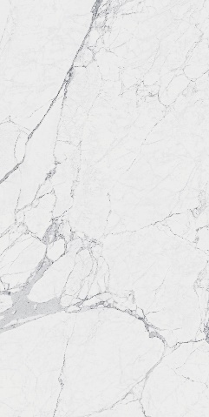 | 1198X2398 | FULL LAPPATO | 1 | 31 | 350 PER SQFT
46 | STATUARIO FREEDO |  | 1198X2398 | LAPPATO MATT | 1 | 31 | 350 PER SQFT
47 | STATUARIO FREEDO |  | 1198X2398 | SOFT NATURAL | 1 | 31 | 300 PER SQFT
48 | STATUARIO FREEDO |  | 1198X2398 | SATINATO | 1 | 31 | 300 PER SQFT
49 | STATUARIO FREEDO |  | 1198X1798 | FULL LAPPATO | 2 | 46.5 | 280 PER SQFT
50 | STATUARIO FREEDO |  | 1198X1798 | LAPPATO MATT | 2 | 46.5 | 280 PER SQFT
51 | STATUARIO FREEDO |  | 1198X1798 | SOFT NATURAL | 2 | 46.5 | 225 PER SQFT
52 | STATUARIO FREEDO |  | 1198X1798 | SATINATO | 2 | 46.5 | 225 PER SQFT
53 | STATUARIO FREEDO |  | 1198X1198 | FULL LAPPATO | 2 | 31 | 280 PER SQFT
54 | STATUARIO FREEDO |  | 1198X1198 | LAPPATO MATT | 2 | 31 | 280 PER SQFT
55 | STATUARIO FREEDO |  | 1198X1198 | SOFT NATURAL | 2 | 31 | 225 PER SQFT
56 | STATUARIO FREEDO |  | 1198X1198 | SATINATO | 2 | 31 | 225 PER SQFT
57 | STATUARIO FREEDO |  | 798X1598 | FULL LAPPATO | 2 | 27.55 | 260 PER SQFT
58 | STATUARIO FREEDO |  | 798X1598 | LAPPATO MATT | 2 | 27.55 | 260 PER SQFT
59 | STATUARIO FREEDO |  | 798X1598 | SOFT NATURAL | 2 | 27.55 | 200 PER SQFT
60 | STATUARIO FREEDO |  | 798X1598 | SATINATO | 2 | 27.55 | 200 PER SQFT
61 | STATUARIO FREEDO |  | 598X1198 | FULL LAPPATO | 2 | 15.5 | 240 PER SQFT
62 | STATUARIO FREEDO |  | 598X1198 | LAPPATO MATT | 2 | 15.5 | 240 PER SQFT
63 | STATUARIO FREEDO |  | 598X1198 | SOFT NATURAL | 2 | 15.5 | 165 PER SQFT
64 | STATUARIO FREEDO |  | 598X1198 | SATINATO | 2 | 15.5 | 165 PER SQFT
65 | STATUARIO | 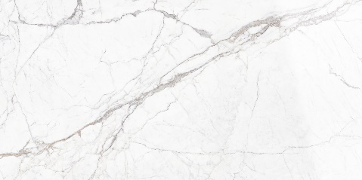 | 1198X2398 | FULL LAPPATO | 1 | 31 | 350 PER SQFT
66 | STATUARIO |  | 1198X2398 | LAPPATO MATT | 1 | 31 | 350 PER SQFT
67 | STATUARIO |  | 1198X2398 | SPAZZOLATO | 1 | 31 | 350 PER SQFT
68 | STATUARIO |  | 1198X2398 | SOFT NATURAL | 1 | 31 | 300 PER SQFT
69 | STATUARIO |  | 1198X2398 | RIGATO | 1 | 31 | 350 PER SQFT
70 | STATUARIO |  | 1198X2398 | BOCCIRDATO | 1 | 31 | 350 PER SQFT
71 | STATUARIO |  | 1198X2398 | PATINATO | 1 | 31 | 350 PER SQFT
72 | STATUARIO |  | 1198X1798 | FULL LAPPATO | 2 | 46.5 | 280 PER SQFT
73 | STATUARIO |  | 1198X1798 | LAPPATO MATT | 2 | 46.5 | 280 PER SQFT
74 | STATUARIO |  | 1198X1798 | SOFT NATURAL | 2 | 46.5 | 225 PER SQFT
75 | STATUARIO |  | 1198X1798 | SATINATO | 2 | 46.5 | 225 PER SQFT
76 | STATUARIO |  | 1198X1198 | FULL LAPPATO | 2 | 31 | 280 PER SQFT
77 | STATUARIO |  | 1198X1198 | LAPPATO MATT | 2 | 31 | 280 PER SQFT
78 | STATUARIO |  | 1198X1198 | SOFT NATURAL | 2 | 31 | 225 PER SQFT
79 | STATUARIO |  | 1198X1198 | SATINATO | 2 | 31 | 225 PER SQFT
80 | STATUARIO |  | 798X1598 | FULL LAPPATO | 2 | 27.55 | 260 PER SQFT
81 | STATUARIO |  | 798X1598 | LAPPATO MATT | 2 | 27.55 | 260 PER SQFT
82 | STATUARIO |  | 798X1598 | SOFT NATURAL | 2 | 27.55 | 200 PER SQFT
83 | STATUARIO |  | 798X1598 | SATINATO | 2 | 27.55 | 200 PER SQFT
84 | STATUARIO |  | 598X1198 | FULL LAPPATO | 2 | 15.5 | 240 PER SQFT
85 | STATUARIO |  | 598X1198 | LAPPATO MATT | 2 | 15.5 | 240 PER SQFT
86 | STATUARIO |  | 598X1198 | SOFT NATURAL | 2 | 15.5 | 165 PER SQFT
87 | STATUARIO |  | 598X1198 | SATINATO | 2 | 15.5 | 165 PER SQFT
88 | CALACATTA BRONZO | 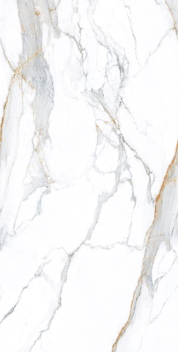 | 1198X2398 | FULL LAPPATO | 1 | 31 | 350 PER SQFT
89 | CALACATTA BRONZO |  | 1198X2398 | LAPPATO MATT | 1 | 31 | 350 PER SQFT
90 | CALACATTA BRONZO |  | 1198X2398 | SOFT NATURAL | 1 | 31 | 300 PER SQFT
91 | CALACATTA BRONZO |  | 1198X2398 | SATINATO | 1 | 31 | 300 PER SQFT
92 | CALACATTA BRONZO |  | 1198X2398 | SPAZZOLATO | 1 | 31 | 350 PER SQFT
93 | CALACATTA BRONZO |  | 1198X1798 | FULL LAPPATO | 2 | 46.5 | 280 PER SQFT
94 | CALACATTA BRONZO |  | 1198X1798 | LAPPATO MATT | 2 | 46.5 | 280 PER SQFT
95 | CALACATTA BRONZO |  | 1198X1798 | SOFT NATURAL | 2 | 46.5 | 225 PER SQFT
96 | CALACATTA BRONZO |  | 1198X1798 | SATINATO | 2 | 46.5 | 225 PER SQFT
97 | CALACATTA BRONZO |  | 1198X1198 | FULL LAPPATO | 2 | 31 | 280 PER SQFT
98 | CALACATTA BRONZO |  | 1198X1198 | LAPPATO MATT | 2 | 31 | 280 PER SQFT
99 | CALACATTA BRONZO |  | 1198X1198 | SOFT NATURAL | 2 | 31 | 225 PER SQFT
100 | CALACATTA BRONZO |  | 1198X1198 | SATINATO | 2 | 31 | 225 PER SQFT
101 | CALACATTA BRONZO |  | 798X1598 | FULL LAPPATO | 2 | 27.55 | 260 PER SQFT
102 | CALACATTA BRONZO |  | 798X1598 | LAPPATO MATT | 2 | 27.55 | 260 PER SQFT
103 | CALACATTA BRONZO |  | 798X1598 | SOFT NATURAL | 2 | 27.55 | 200 PER SQFT
104 | CALACATTA BRONZO |  | 798X1598 | SATINATO | 2 | 27.55 | 200 PER SQFT
105 | CALACATTA BRONZO |  | 598X1198 | FULL LAPPATO | 2 | 15.5 | 240 PER SQFT
106 | CALACATTA BRONZO |  | 598X1198 | LAPPATO MATT | 2 | 15.5 | 240 PER SQFT
107 | CALACATTA BRONZO |  | 598X1198 | SOFT NATURAL | 2 | 15.5 | 165 PER SQFT
108 | CALACATTA BRONZO |  | 598X1198 | SATINATO | 2 | 15.5 | 165 PER SQFT
109 | ONICE PERSIANO |  | 1198X2398 | FULL LAPPATO | 1 | 31 | 350 PER SQFT
110 | ONICE PERSIANO |  | 1198X2398 | LAPPATO MATT | 1 | 31 | 350 PER SQFT
111 | ONICE PERSIANO |  | 1198X2398 | SOFT NATURAL | 1 | 31 | 300 PER SQFT
112 | ONICE PERSIANO |  | 1198X2398 | SATINATO | 1 | 31 | 300 PER SQFT
113 | ONICE PERSIANO |  | 1198X1798 | FULL LAPPATO | 2 | 46.5 | 280 PER SQFT
114 | ONICE PERSIANO |  | 1198X1798 | LAPPATO MATT | 2 | 46.5 | 280 PER SQFT
115 | ONICE PERSIANO |  | 1198X1798 | SOFT NATURAL | 2 | 46.5 | 225 PER SQFT
116 | ONICE PERSIANO |  | 1198X1798 | SATINATO | 2 | 46.5 | 225 PER SQFT
117 | ONICE PERSIANO |  | 1198X1198 | FULL LAPPATO | 2 | 31 | 280 PER SQFT
118 | ONICE PERSIANO |  | 1198X1198 | LAPPATO MATT | 2 | 31 | 280 PER SQFT
119 | ONICE PERSIANO |  | 1198X1198 | SOFT NATURAL | 2 | 31 | 225 PER SQFT
120 | ONICE PERSIANO |  | 1198X1198 | SATINATO | 2 | 31 | 225 PER SQFT
121 | ONICE PERSIANO |  | 798X1598 | FULL LAPPATO | 2 | 27.55 | 260 PER SQFT
122 | ONICE PERSIANO |  | 798X1598 | LAPPATO MATT | 2 | 27.55 | 260 PER SQFT
123 | ONICE PERSIANO |  | 798X1598 | SOFT NATURAL | 2 | 27.55 | 200 PER SQFT
124 | ONICE PERSIANO |  | 798X1598 | SATINATO | 2 | 27.55 | 200 PER SQFT
125 | ONICE PERSIANO |  | 598X1198 | FULL LAPPATO | 2 | 15.5 | 240 PER SQFT
126 | ONICE PERSIANO |  | 598X1198 | LAPPATO MATT | 2 | 15.5 | 240 PER SQFT
127 | ONICE PERSIANO |  | 598X1198 | SOFT NATURAL | 2 | 15.5 | 165 PER SQFT
128 | ONICE PERSIANO |  | 598X1198 | SATINATO | 2 | 15.5 | 165 PER SQFT
129 | CREMA EUROPA |  | 1198X2398 | FULL LAPPATO | 1 | 31 | 350 PER SQFT
130 | CREMA EUROPA |  | 1198X2398 | LAPPATO MATT | 1 | 31 | 350 PER SQFT
131 | CREMA EUROPA |  | 1198X2398 | SOFT NATURAL | 1 | 31 | 300 PER SQFT
132 | CREMA EUROPA |  | 1198X2398 | SATINATO | 1 | 31 | 300 PER SQFT
133 | CREMA EUROPA |  | 1198X2398 | BOCCIRDATO | 1 | 31 | 350 PER SQFT
134 | CREMA EUROPA |  | 1198X2398 | PATINATO | 1 | 31 | 350 PER SQFT
135 | CREMA EUROPA |  | 1198X2398 | RIGATO | 1 | 31 | 350 PER SQFT
136 | CREMA EUROPA |  | 1198X1798 | FULL LAPPATO | 2 | 46.5 | 280 PER SQFT
137 | CREMA EUROPA |  | 1198X1798 | LAPPATO MATT | 2 | 46.5 | 280 PER SQFT
138 | CREMA EUROPA |  | 1198X1798 | SOFT NATURAL | 2 | 46.5 | 225 PER SQFT
139 | CREMA EUROPA |  | 1198X1798 | SATINATO | 2 | 46.5 | 225 PER SQFT
140 | CREMA EUROPA |  | 1198X1198 | FULL LAPPATO | 2 | 31 | 280 PER SQFT
141 | CREMA EUROPA |  | 1198X1198 | LAPPATO MATT | 2 | 31 | 280 PER SQFT
142 | CREMA EUROPA |  | 1198X1198 | SOFT NATURAL | 2 | 31 | 225 PER SQFT
143 | CREMA EUROPA |  | 1198X1198 | SATINATO | 2 | 31 | 225 PER SQFT
144 | CREMA EUROPA |  | 798X1598 | FULL LAPPATO | 2 | 27.55 | 260 PER SQFT
145 | CREMA EUROPA |  | 798X1598 | LAPPATO MATT | 2 | 27.55 | 260 PER SQFT
146 | CREMA EUROPA |  | 798X1598 | SOFT NATURAL | 2 | 27.55 | 200 PER SQFT
147 | CREMA EUROPA |  | 798X1598 | SATINATO | 2 | 27.55 | 200 PER SQFT
148 | CREMA EUROPA |  | 598X1198 | FULL LAPPATO | 2 | 15.5 | 240 PER SQFT
149 | CREMA EUROPA |  | 598X1198 | LAPPATO MATT | 2 | 15.5 | 240 PER SQFT
150 | CREMA EUROPA |  | 598X1198 | SOFT NATURAL | 2 | 15.5 | 165 PER SQFT
151 | CREMA EUROPA |  | 598X1198 | SATINATO | 2 | 15.5 | 165 PER SQFT
152 | BOTTOCHINO | 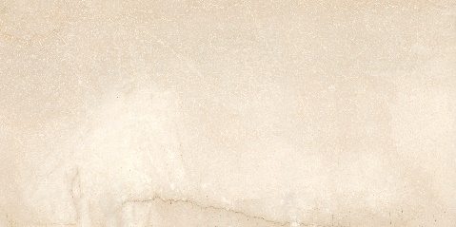 | 1198X2398 | FULL LAPPATO | 1 | 31 | 350 PER SQFT
153 | BOTTOCHINO |  | 1198X2398 | LAPPATO MATT | 1 | 31 | 350 PER SQFT
154 | BOTTOCHINO |  | 1198X2398 | SOFT NATURAL | 1 | 31 | 300 PER SQFT
155 | BOTTOCHINO |  | 1198X2398 | SATINATO | 1 | 31 | 300 PER SQFT
156 | BOTTOCHINO |  | 1198X1798 | FULL LAPPATO | 2 | 46.5 | 280 PER SQFT
157 | BOTTOCHINO |  | 1198X1798 | LAPPATO MATT | 2 | 46.5 | 280 PER SQFT
158 | BOTTOCHINO |  | 1198X1798 | SOFT NATURAL | 2 | 46.5 | 225 PER SQFT
159 | BOTTOCHINO |  | 1198X1798 | SATINATO | 2 | 46.5 | 225 PER SQFT
160 | BOTTOCHINO |  | 1198X1198 | FULL LAPPATO | 2 | 31 | 280 PER SQFT
161 | BOTTOCHINO |  | 1198X1198 | LAPPATO MATT | 2 | 31 | 280 PER SQFT
162 | BOTTOCHINO |  | 1198X1198 | SOFT NATURAL | 2 | 31 | 225 PER SQFT
163 | BOTTOCHINO |  | 1198X1198 | SATINATO | 2 | 31 | 225 PER SQFT
164 | BOTTOCHINO |  | 798X1598 | FULL LAPPATO | 2 | 27.55 | 260 PER SQFT
165 | BOTTOCHINO |  | 798X1598 | LAPPATO MATT | 2 | 27.55 | 260 PER SQFT
166 | BOTTOCHINO |  | 798X1598 | SOFT NATURAL | 2 | 27.55 | 200 PER SQFT
167 | BOTTOCHINO |  | 798X1598 | SATINATO | 2 | 27.55 | 200 PER SQFT
168 | BOTTOCHINO |  | 598X1198 | FULL LAPPATO | 2 | 15.5 | 240 PER SQFT
169 | BOTTOCHINO |  | 598X1198 | LAPPATO MATT | 2 | 15.5 | 240 PER SQFT
170 | BOTTOCHINO |  | 598X1198 | SOFT NATURAL | 2 | 15.5 | 165 PER SQFT
171 | BOTTOCHINO |  | 598X1198 | SATINATO | 2 | 15.5 | 165 PER SQFT
172 | TRAVERTINE VEINCUT BEIGE |  | 1198X2398 | FULL LAPPATO | 1 | 31 | 340 PER SQFT
173 | TRAVERTINE VEINCUT BEIGE |  | 1198X2398 | LAPPATO MATT | 1 | 31 | 340 PER SQFT
174 | TRAVERTINE VEINCUT BEIGE |  | 1198X2398 | SOFT NATURAL | 1 | 31 | 280 PER SQFT
175 | TRAVERTINE VEINCUT BEIGE |  | 1198X2398 | SATINATO | 1 | 31 | 280 PER SQFT
176 | TRAVERTINE VEINCUT BEIGE |  | 1198X2398 | SPAZZOLATO | 1 | 31 | 350 PER SQFT
177 | TRAVERTINE VEINCUT BEIGE |  | 1198X1798 | FULL LAPPATO | 2 | 46.5 | 265 PER SQFT
178 | TRAVERTINE VEINCUT BEIGE |  | 1198X1798 | LAPPATO MATT | 2 | 46.5 | 265 PER SQFT
179 | TRAVERTINE VEINCUT BEIGE |  | 1198X1798 | SOFT NATURAL | 2 | 46.5 | 210 PER SQFT
180 | TRAVERTINE VEINCUT BEIGE |  | 1198X1798 | SATINATO | 2 | 46.5 | 210 PER SQFT
181 | TRAVERTINE VEINCUT BEIGE |  | 1198X1198 | FULL LAPPATO | 2 | 31 | 265 PER SQFT
182 | TRAVERTINE VEINCUT BEIGE |  | 1198X1198 | LAPPATO MATT | 2 | 31 | 265 PER SQFT
183 | TRAVERTINE VEINCUT BEIGE |  | 1198X1198 | SOFT NATURAL | 2 | 31 | 210 PER SQFT
184 | TRAVERTINE VEINCUT BEIGE |  | 1198X1198 | SATINATO | 2 | 31 | 210 PER SQFT
185 | TRAVERTINE VEINCUT BEIGE |  | 798X1598 | FULL LAPPATO | 2 | 27.55 | 250 PER SQFT
186 | TRAVERTINE VEINCUT BEIGE |  | 798X1598 | LAPPATO MATT | 2 | 27.55 | 250 PER SQFT
187 | TRAVERTINE VEINCUT BEIGE |  | 798X1598 | SOFT NATURAL | 2 | 27.55 | 185 PER SQFT
188 | TRAVERTINE VEINCUT BEIGE |  | 798X1598 | SATINATO | 2 | 27.55 | 185 PER SQFT
189 | TRAVERTINE VEINCUT BEIGE |  | 598X1198 | FULL LAPPATO | 2 | 15.5 | 225 PER SQFT
190 | TRAVERTINE VEINCUT BEIGE |  | 598X1198 | LAPPATO MATT | 2 | 15.5 | 225 PER SQFT
191 | TRAVERTINE VEINCUT BEIGE |  | 598X1198 | SOFT NATURAL | 2 | 15.5 | 155 PER SQFT
192 | TRAVERTINE VEINCUT BEIGE |  | 598X1198 | SATINATO | 2 | 15.5 | 155 PER SQFT
193 | CORINTHAIN BEIGE | 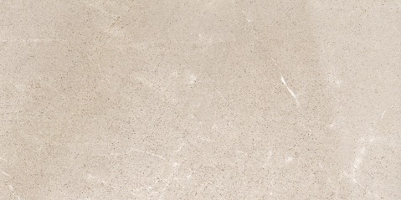 | 1198X2398 | FULL LAPPATO | 1 | 31 | 340 PER SQFT
194 | CORINTHAIN BEIGE |  | 1198X2398 | LAPPATO MATT | 1 | 31 | 340 PER SQFT
195 | CORINTHAIN BEIGE |  | 1198X2398 | SOFT NATURAL | 1 | 31 | 280 PER SQFT
196 | CORINTHAIN BEIGE |  | 1198X2398 | SATINATO | 1 | 31 | 280 PER SQFT
197 | CORINTHAIN BEIGE |  | 1198X1798 | FULL LAPPATO | 2 | 46.5 | 265 PER SQFT
198 | CORINTHAIN BEIGE |  | 1198X1798 | LAPPATO MATT | 2 | 46.5 | 265 PER SQFT
199 | CORINTHAIN BEIGE |  | 1198X1798 | SOFT NATURAL | 2 | 46.5 | 210 PER SQFT
200 | CORINTHAIN BEIGE |  | 1198X1798 | SATINATO | 2 | 46.5 | 210 PER SQFT
201 | CORINTHAIN BEIGE |  | 1198X1198 | FULL LAPPATO | 2 | 31 | 265 PER SQFT
202 | CORINTHAIN BEIGE |  | 1198X1198 | LAPPATO MATT | 2 | 31 | 265 PER SQFT
203 | CORINTHAIN BEIGE |  | 1198X1198 | SOFT NATURAL | 2 | 31 | 210 PER SQFT
204 | CORINTHAIN BEIGE |  | 1198X1198 | SATINATO | 2 | 31 | 210 PER SQFT
205 | CORINTHAIN BEIGE |  | 798X1598 | FULL LAPPATO | 2 | 27.55 | 250 PER SQFT
206 | CORINTHAIN BEIGE |  | 798X1598 | LAPPATO MATT | 2 | 27.55 | 250 PER SQFT
207 | CORINTHAIN BEIGE |  | 798X1598 | SOFT NATURAL | 2 | 27.55 | 185 PER SQFT
208 | CORINTHAIN BEIGE |  | 798X1598 | SATINATO | 2 | 27.55 | 185 PER SQFT
209 | CORINTHAIN BEIGE |  | 598X1198 | FULL LAPPATO | 2 | 15.5 | 225 PER SQFT
210 | CORINTHAIN BEIGE |  | 598X1198 | LAPPATO MATT | 2 | 15.5 | 225 PER SQFT
211 | CORINTHAIN BEIGE |  | 598X1198 | SOFT NATURAL | 2 | 15.5 | 155 PER SQFT
212 | CORINTHAIN BEIGE |  | 598X1198 | SATINATO | 2 | 15.5 | 155 PER SQFT
213 | LEPTIS AMANI BRONZE |  | 1198X2398 | FULL LAPPATO | 1 | 31 | 340 PER SQFT
214 | LEPTIS AMANI BRONZE |  | 1198X2398 | LAPPATO MATT | 1 | 31 | 340 PER SQFT
215 | LEPTIS AMANI BRONZE |  | 1198X2398 | SOFT NATURAL | 1 | 31 | 280 PER SQFT
216 | LEPTIS AMANI BRONZE |  | 1198X2398 | SATINATO | 1 | 31 | 280 PER SQFT
217 | LEPTIS AMANI BRONZE |  | 1198X1798 | FULL LAPPATO | 2 | 46.5 | 265 PER SQFT
218 | LEPTIS AMANI BRONZE |  | 1198X1798 | LAPPATO MATT | 2 | 46.5 | 265 PER SQFT
219 | LEPTIS AMANI BRONZE |  | 1198X1798 | SOFT NATURAL | 2 | 46.5 | 210 PER SQFT
220 | LEPTIS AMANI BRONZE |  | 1198X1798 | SATINATO | 2 | 46.5 | 210 PER SQFT
221 | LEPTIS AMANI BRONZE |  | 1198X1198 | FULL LAPPATO | 2 | 31 | 265 PER SQFT
222 | LEPTIS AMANI BRONZE |  | 1198X1198 | LAPPATO MATT | 2 | 31 | 265 PER SQFT
223 | LEPTIS AMANI BRONZE |  | 1198X1198 | SOFT NATURAL | 2 | 31 | 210 PER SQFT
224 | LEPTIS AMANI BRONZE |  | 1198X1198 | SATINATO | 2 | 31 | 210 PER SQFT
225 | LEPTIS AMANI BRONZE |  | 798X1598 | FULL LAPPATO | 2 | 27.55 | 250 PER SQFT
226 | LEPTIS AMANI BRONZE |  | 798X1598 | LAPPATO MATT | 2 | 27.55 | 250 PER SQFT
227 | LEPTIS AMANI BRONZE |  | 798X1598 | SOFT NATURAL | 2 | 27.55 | 185 PER SQFT
228 | LEPTIS AMANI BRONZE |  | 798X1598 | SATINATO | 2 | 27.55 | 185 PER SQFT
229 | LEPTIS AMANI BRONZE |  | 598X1198 | FULL LAPPATO | 2 | 15.5 | 225 PER SQFT
230 | LEPTIS AMANI BRONZE |  | 598X1198 | LAPPATO MATT | 2 | 15.5 | 225 PER SQFT
231 | LEPTIS AMANI BRONZE |  | 598X1198 | SOFT NATURAL | 2 | 15.5 | 155 PER SQFT
232 | LEPTIS AMANI BRONZE |  | 598X1198 | SATINATO | 2 | 15.5 | 155 PER SQFT
233 | ONICE ARIA BEIGE | 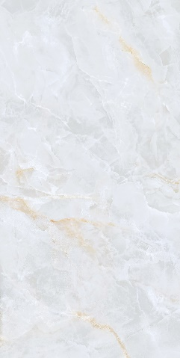 | 1198X2398 | FULL LAPPATO | 1 | 31 | 350 PER SQFT
234 | ONICE ARIA BEIGE |  | 1198X2398 | LAPPATO MATT | 1 | 31 | 350 PER SQFT
235 | ONICE ARIA BEIGE |  | 1198X2398 | SOFT NATURAL | 1 | 31 | 300 PER SQFT
236 | ONICE ARIA BEIGE |  | 1198X2398 | SATINATO | 1 | 31 | 300 PER SQFT
237 | ONICE ARIA BEIGE |  | 1198X1798 | FULL LAPPATO | 2 | 46.5 | 280 PER SQFT
238 | ONICE ARIA BEIGE |  | 1198X1798 | LAPPATO MATT | 2 | 46.5 | 280 PER SQFT
239 | ONICE ARIA BEIGE |  | 1198X1798 | SOFT NATURAL | 2 | 46.5 | 225 PER SQFT
240 | ONICE ARIA BEIGE |  | 1198X1798 | SATINATO | 2 | 46.5 | 225 PER SQFT
241 | ONICE ARIA BEIGE |  | 1198X1198 | FULL LAPPATO | 2 | 31 | 280 PER SQFT
242 | ONICE ARIA BEIGE |  | 1198X1198 | LAPPATO MATT | 2 | 31 | 280 PER SQFT
243 | ONICE ARIA BEIGE |  | 1198X1198 | SOFT NATURAL | 2 | 31 | 225 PER SQFT
244 | ONICE ARIA BEIGE |  | 1198X1198 | SATINATO | 2 | 31 | 225 PER SQFT
245 | ONICE ARIA BEIGE |  | 798X1598 | FULL LAPPATO | 2 | 27.55 | 260 PER SQFT
246 | ONICE ARIA BEIGE |  | 798X1598 | LAPPATO MATT | 2 | 27.55 | 260 PER SQFT
247 | ONICE ARIA BEIGE |  | 798X1598 | SOFT NATURAL | 2 | 27.55 | 200 PER SQFT
248 | ONICE ARIA BEIGE |  | 798X1598 | SATINATO | 2 | 27.55 | 200 PER SQFT
249 | ONICE ARIA BEIGE |  | 598X1198 | FULL LAPPATO | 2 | 15.5 | 240 PER SQFT
250 | ONICE ARIA BEIGE |  | 598X1198 | LAPPATO MATT | 2 | 15.5 | 240 PER SQFT
251 | ONICE ARIA BEIGE |  | 598X1198 | SOFT NATURAL | 2 | 15.5 | 165 PER SQFT
252 | ONICE ARIA BEIGE |  | 598X1198 | SATINATO | 2 | 15.5 | 165 PER SQFT
253 | PULPIS GRIGIO | 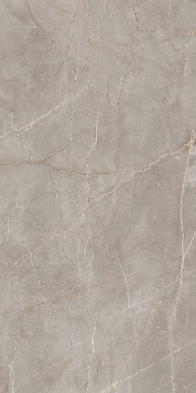 | 1198X2398 | FULL LAPPATO | 1 | 31 | 340 PER SQFT
254 | PULPIS GRIGIO |  | 1198X2398 | LAPPATO MATT | 1 | 31 | 340 PER SQFT
255 | PULPIS GRIGIO |  | 1198X2398 | SOFT NATURAL | 1 | 31 | 280 PER SQFT
256 | PULPIS GRIGIO |  | 1198X2398 | SATINATO | 1 | 31 | 280 PER SQFT
257 | PULPIS GRIGIO |  | 1198X2398 | RIGATO | 1 | 31 | 350 PER SQFT
258 | PULPIS GRIGIO |  | 1198X1798 | FULL LAPPATO | 2 | 46.5 | 265 PER SQFT
259 | PULPIS GRIGIO |  | 1198X1798 | LAPPATO MATT | 2 | 46.5 | 265 PER SQFT
260 | PULPIS GRIGIO |  | 1198X1798 | SOFT NATURAL | 2 | 46.5 | 210 PER SQFT
261 | PULPIS GRIGIO |  | 1198X1798 | SATINATO | 2 | 46.5 | 210 PER SQFT
262 | PULPIS GRIGIO |  | 1198X1198 | FULL LAPPATO | 2 | 31 | 265 PER SQFT
263 | PULPIS GRIGIO |  | 1198X1198 | LAPPATO MATT | 2 | 31 | 265 PER SQFT
264 | PULPIS GRIGIO |  | 1198X1198 | SOFT NATURAL | 2 | 31 | 210 PER SQFT
265 | PULPIS GRIGIO |  | 1198X1198 | SATINATO | 2 | 31 | 210 PER SQFT
266 | PULPIS GRIGIO |  | 798X1598 | FULL LAPPATO | 2 | 27.55 | 250 PER SQFT
267 | PULPIS GRIGIO |  | 798X1598 | LAPPATO MATT | 2 | 27.55 | 250 PER SQFT
268 | PULPIS GRIGIO |  | 798X1598 | SOFT NATURAL | 2 | 27.55 | 185 PER SQFT
269 | PULPIS GRIGIO |  | 798X1598 | SATINATO | 2 | 27.55 | 185 PER SQFT
270 | PULPIS GRIGIO |  | 598X1198 | FULL LAPPATO | 2 | 15.5 | 225 PER SQFT
271 | PULPIS GRIGIO |  | 598X1198 | LAPPATO MATT | 2 | 15.5 | 225 PER SQFT
272 | PULPIS GRIGIO |  | 598X1198 | SOFT NATURAL | 2 | 15.5 | 155 PER SQFT
273 | PULPIS GRIGIO |  | 598X1198 | SATINATO | 2 | 15.5 | 155 PER SQFT
274 | PULPIS GRIGIO |  | 598X1198 | RIGATO | 2 | 15.5 | 240 PER SQFT
275 | GRIGIO AVIO | 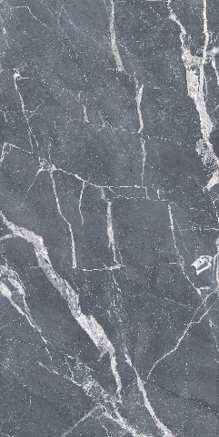 | 1198X2398 | FULL LAPPATO | 1 | 31 | 340 PER SQFT
276 | GRIGIO AVIO |  | 1198X2398 | LAPPATO MATT | 1 | 31 | 340 PER SQFT
277 | GRIGIO AVIO |  | 1198X2398 | SOFT NATURAL | 1 | 31 | 280 PER SQFT
278 | GRIGIO AVIO |  | 1198X2398 | SATINATO | 1 | 31 | 280 PER SQFT
279 | GRIGIO AVIO |  | 1198X2398 | SPAZZOLATO | 1 | 31 | 350 PER SQFT
280 | GRIGIO AVIO |  | 1198X1798 | FULL LAPPATO | 2 | 46.5 | 265 PER SQFT
281 | GRIGIO AVIO |  | 1198X1798 | LAPPATO MATT | 2 | 46.5 | 265 PER SQFT
282 | GRIGIO AVIO |  | 1198X1798 | SOFT NATURAL | 2 | 46.5 | 210 PER SQFT
283 | GRIGIO AVIO |  | 1198X1798 | SATINATO | 2 | 46.5 | 210 PER SQFT
284 | GRIGIO AVIO |  | 1198X1198 | FULL LAPPATO | 2 | 31 | 265 PER SQFT
285 | GRIGIO AVIO |  | 1198X1198 | LAPPATO MATT | 2 | 31 | 265 PER SQFT
286 | GRIGIO AVIO |  | 1198X1198 | SOFT NATURAL | 2 | 31 | 210 PER SQFT
287 | GRIGIO AVIO |  | 1198X1198 | SATINATO | 2 | 31 | 210 PER SQFT
288 | GRIGIO AVIO |  | 798X1598 | FULL LAPPATO | 2 | 27.55 | 250 PER SQFT
289 | GRIGIO AVIO |  | 798X1598 | LAPPATO MATT | 2 | 27.55 | 250 PER SQFT
290 | GRIGIO AVIO |  | 798X1598 | SOFT NATURAL | 2 | 27.55 | 185 PER SQFT
291 | GRIGIO AVIO |  | 798X1598 | SATINATO | 2 | 27.55 | 185 PER SQFT
292 | GRIGIO AVIO |  | 598X1198 | FULL LAPPATO | 2 | 15.5 | 225 PER SQFT
293 | GRIGIO AVIO |  | 598X1198 | LAPPATO MATT | 2 | 15.5 | 225 PER SQFT
294 | GRIGIO AVIO |  | 598X1198 | SOFT NATURAL | 2 | 15.5 | 155 PER SQFT
295 | GRIGIO AVIO |  | 598X1198 | SATINATO | 2 | 15.5 | 155 PER SQFT
296 | GRIGIO AVIO |  | 598X1198 | SPAZZOLATO | 2 | 15.5 | 240 PER SQFT
297 | FRAPPUCCINO | 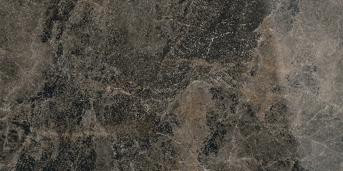 | 1198X2398 | FULL LAPPATO | 1 | 31 | 340 PER SQFT
298 | FRAPPUCCINO |  | 1198X2398 | LAPPATO MATT | 1 | 31 | 340 PER SQFT
299 | FRAPPUCCINO |  | 1198X2398 | SOFT NATURAL | 1 | 31 | 280 PER SQFT
300 | FRAPPUCCINO |  | 1198X2398 | SATINATO | 1 | 31 | 280 PER SQFT
301 | FRAPPUCCINO | 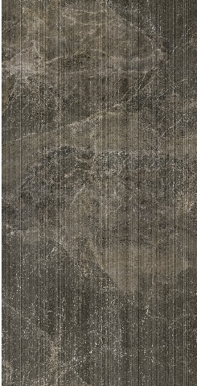 | 1198X2398 | RIGATO | 1 | 31 | 350 PER SQFT
302 | FRAPPUCCINO |  | 1198X1798 | FULL LAPPATO | 2 | 46.5 | 265 PER SQFT
303 | FRAPPUCCINO |  | 1198X1798 | LAPPATO MATT | 2 | 46.5 | 265 PER SQFT
304 | FRAPPUCCINO |  | 1198X1798 | SOFT NATURAL | 2 | 46.5 | 210 PER SQFT
305 | FRAPPUCCINO |  | 1198X1798 | SATINATO | 2 | 46.5 | 210 PER SQFT
306 | FRAPPUCCINO |  | 1198X1198 | FULL LAPPATO | 2 | 31 | 265 PER SQFT
307 | FRAPPUCCINO |  | 1198X1198 | LAPPATO MATT | 2 | 31 | 265 PER SQFT
308 | FRAPPUCCINO |  | 1198X1198 | SOFT NATURAL | 2 | 31 | 210 PER SQFT
309 | FRAPPUCCINO |  | 1198X1198 | SATINATO | 2 | 31 | 210 PER SQFT
310 | FRAPPUCCINO |  | 798X1598 | FULL LAPPATO | 2 | 27.55 | 250 PER SQFT
311 | FRAPPUCCINO |  | 798X1598 | LAPPATO MATT | 2 | 27.55 | 250 PER SQFT
312 | FRAPPUCCINO |  | 798X1598 | SOFT NATURAL | 2 | 27.55 | 185 PER SQFT
313 | FRAPPUCCINO |  | 798X1598 | SATINATO | 2 | 27.55 | 185 PER SQFT
314 | FRAPPUCCINO |  | 598X1198 | FULL LAPPATO | 2 | 15.5 | 225 PER SQFT
315 | FRAPPUCCINO |  | 598X1198 | LAPPATO MATT | 2 | 15.5 | 225 PER SQFT
316 | FRAPPUCCINO |  | 598X1198 | SOFT NATURAL | 2 | 15.5 | 155 PER SQFT
317 | FRAPPUCCINO |  | 598X1198 | SATINATO | 2 | 15.5 | 155 PER SQFT
318 | FRAPPUCCINO |  | 598X1198 | RIGATO | 2 | 15.5 | 240 PER SQFT
319 | ONICE NERO | 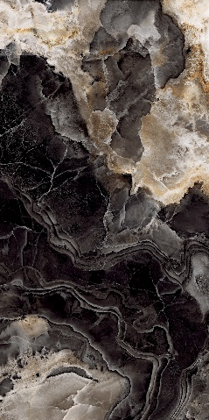 | 1198X2398 | FULL LAPPATO | 1 | 31 | 350 PER SQFT
320 | ONICE NERO |  | 1198X2398 | LAPPATO MATT | 1 | 31 | 350 PER SQFT
321 | ONICE NERO |  | 1198X2398 | SOFT NATURAL | 1 | 31 | 300 PER SQFT
322 | ONICE NERO |  | 1198X2398 | SATINATO | 1 | 31 | 300 PER SQFT
323 | ONICE NERO |  | 1198X1798 | FULL LAPPATO | 2 | 46.5 | 280 PER SQFT
324 | ONICE NERO |  | 1198X1798 | LAPPATO MATT | 2 | 46.5 | 280 PER SQFT
325 | ONICE NERO |  | 1198X1798 | SOFT NATURAL | 2 | 46.5 | 225 PER SQFT
326 | ONICE NERO |  | 1198X1798 | SATINATO | 2 | 46.5 | 225 PER SQFT
327 | ONICE NERO |  | 1198X1198 | FULL LAPPATO | 2 | 31 | 280 PER SQFT
328 | ONICE NERO |  | 1198X1198 | LAPPATO MATT | 2 | 31 | 280 PER SQFT
329 | ONICE NERO |  | 1198X1198 | SOFT NATURAL | 2 | 31 | 225 PER SQFT
330 | ONICE NERO |  | 1198X1198 | SATINATO | 2 | 31 | 225 PER SQFT
331 | ONICE NERO |  | 798X1598 | FULL LAPPATO | 2 | 27.55 | 260 PER SQFT
332 | ONICE NERO |  | 798X1598 | LAPPATO MATT | 2 | 27.55 | 260 PER SQFT
333 | ONICE NERO |  | 798X1598 | SOFT NATURAL | 2 | 27.55 | 200 PER SQFT
334 | ONICE NERO |  | 798X1598 | SATINATO | 2 | 27.55 | 200 PER SQFT
335 | ONICE NERO |  | 598X1198 | FULL LAPPATO | 2 | 15.5 | 240 PER SQFT
336 | ONICE NERO |  | 598X1198 | LAPPATO MATT | 2 | 15.5 | 240 PER SQFT
337 | ONICE NERO |  | 598X1198 | SOFT NATURAL | 2 | 15.5 | 165 PER SQFT
338 | ONICE NERO |  | 598X1198 | SATINATO | 2 | 15.5 | 165 PER SQFT
339 | CALACATTA NERO | 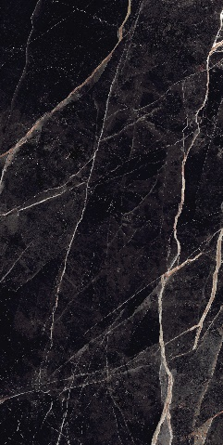 | 1198X2398 | FULL LAPPATO | 1 | 31 | 340 PER SQFT
340 | CALACATTA NERO |  | 1198X2398 | LAPPATO MATT | 1 | 31 | 340 PER SQFT
341 | CALACATTA NERO |  | 1198X2398 | SOFT NATURAL | 1 | 31 | 280 PER SQFT
342 | CALACATTA NERO |  | 1198X2398 | SATINATO | 1 | 31 | 280 PER SQFT
343 | CALACATTA NERO |  | 1198X1798 | FULL LAPPATO | 2 | 46.5 | 265 PER SQFT
344 | CALACATTA NERO |  | 1198X1798 | LAPPATO MATT | 2 | 46.5 | 265 PER SQFT
345 | CALACATTA NERO |  | 1198X1798 | SOFT NATURAL | 2 | 46.5 | 210 PER SQFT
346 | CALACATTA NERO |  | 1198X1798 | SATINATO | 2 | 46.5 | 210 PER SQFT
347 | CALACATTA NERO |  | 1198X1198 | FULL LAPPATO | 2 | 31 | 265 PER SQFT
348 | CALACATTA NERO |  | 1198X1198 | LAPPATO MATT | 2 | 31 | 265 PER SQFT
349 | CALACATTA NERO |  | 1198X1198 | SOFT NATURAL | 2 | 31 | 210 PER SQFT
350 | CALACATTA NERO |  | 1198X1198 | SATINATO | 2 | 31 | 210 PER SQFT
351 | CALACATTA NERO |  | 798X1598 | FULL LAPPATO | 2 | 27.55 | 250 PER SQFT
352 | CALACATTA NERO |  | 798X1598 | LAPPATO MATT | 2 | 27.55 | 250 PER SQFT
353 | CALACATTA NERO |  | 798X1598 | SOFT NATURAL | 2 | 27.55 | 185 PER SQFT
354 | CALACATTA NERO |  | 798X1598 | SATINATO | 2 | 27.55 | 185 PER SQFT
355 | CALACATTA NERO |  | 598X1198 | FULL LAPPATO | 2 | 15.5 | 225 PER SQFT
356 | CALACATTA NERO |  | 598X1198 | LAPPATO MATT | 2 | 15.5 | 225 PER SQFT
357 | CALACATTA NERO |  | 598X1198 | SOFT NATURAL | 2 | 15.5 | 155 PER SQFT
358 | CALACATTA NERO |  | 598X1198 | SATINATO | 2 | 15.5 | 155 PER SQFT
359 | QUARZO VARDE AQUA | 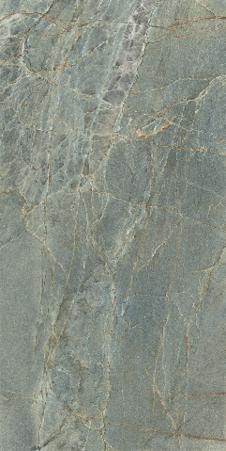 | 1198X2398 | FULL LAPPATO | 1 | 31 | 350 PER SQFT
360 | QUARZO VARDE AQUA |  | 1198X2398 | LAPPATO MATT | 1 | 31 | 350 PER SQFT
361 | QUARZO VARDE AQUA |  | 1198X2398 | SOFT NATURAL | 1 | 31 | 300 PER SQFT
362 | QUARZO VARDE AQUA |  | 1198X2398 | SATINATO | 1 | 31 | 300 PER SQFT
363 | QUARZO VARDE AQUA |  | 1198X1798 | FULL LAPPATO | 2 | 46.5 | 280 PER SQFT
364 | QUARZO VARDE AQUA |  | 1198X1798 | LAPPATO MATT | 2 | 46.5 | 280 PER SQFT
365 | QUARZO VARDE AQUA |  | 1198X1798 | SOFT NATURAL | 2 | 46.5 | 225 PER SQFT
366 | QUARZO VARDE AQUA |  | 1198X1798 | SATINATO | 2 | 46.5 | 225 PER SQFT
367 | QUARZO VARDE AQUA |  | 1198X1198 | FULL LAPPATO | 2 | 31 | 280 PER SQFT
368 | QUARZO VARDE AQUA |  | 1198X1198 | LAPPATO MATT | 2 | 31 | 280 PER SQFT
369 | QUARZO VARDE AQUA |  | 1198X1198 | SOFT NATURAL | 2 | 31 | 225 PER SQFT
370 | QUARZO VARDE AQUA |  | 1198X1198 | SATINATO | 2 | 31 | 225 PER SQFT
371 | QUARZO VARDE AQUA |  | 798X1598 | FULL LAPPATO | 2 | 27.55 | 260 PER SQFT
372 | QUARZO VARDE AQUA |  | 798X1598 | LAPPATO MATT | 2 | 27.55 | 260 PER SQFT
373 | QUARZO VARDE AQUA |  | 798X1598 | SOFT NATURAL | 2 | 27.55 | 200 PER SQFT
374 | QUARZO VARDE AQUA |  | 798X1598 | SATINATO | 2 | 27.55 | 200 PER SQFT
375 | QUARZO VARDE AQUA |  | 598X1198 | FULL LAPPATO | 2 | 15.5 | 240 PER SQFT
376 | QUARZO VARDE AQUA |  | 598X1198 | LAPPATO MATT | 2 | 15.5 | 240 PER SQFT
377 | QUARZO VARDE AQUA |  | 598X1198 | SOFT NATURAL | 2 | 15.5 | 165 PER SQFT
378 | QUARZO VARDE AQUA |  | 598X1198 | SATINATO | 2 | 15.5 | 165 PER SQFT
379 | ROSSO LEVANTO | 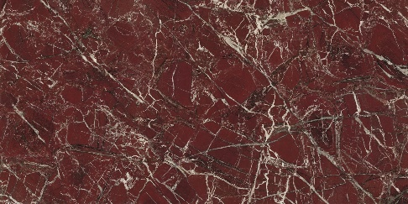 | 1198X2398 | FULL LAPPATO | 1 | 31 | 350 PER SQFT
380 | ROSSO LEVANTO |  | 1198X2398 | LAPPATO MATT | 1 | 31 | 350 PER SQFT
381 | ROSSO LEVANTO |  | 1198X2398 | SOFT NATURAL | 1 | 31 | 225 PER SQFT
382 | ROSSO LEVANTO |  | 1198X2398 | SATINATO | 1 | 31 | 225 PER SQFT
383 | ROSSO LEVANTO |  | 1198X1798 | FULL LAPPATO | 2 | 46.5 | 280 PER SQFT
384 | ROSSO LEVANTO |  | 1198X1798 | LAPPATO MATT | 2 | 46.5 | 280 PER SQFT
385 | ROSSO LEVANTO |  | 1198X1798 | SOFT NATURAL | 2 | 46.5 | 225 PER SQFT
386 | ROSSO LEVANTO |  | 1198X1798 | SATINATO | 2 | 46.5 | 225 PER SQFT
387 | ROSSO LEVANTO |  | 1198X1198 | FULL LAPPATO | 2 | 31 | 280 PER SQFT
388 | ROSSO LEVANTO |  | 1198X1198 | LAPPATO MATT | 2 | 31 | 280 PER SQFT
389 | ROSSO LEVANTO |  | 1198X1198 | SOFT NATURAL | 2 | 31 | 225 PER SQFT
390 | ROSSO LEVANTO |  | 1198X1198 | SATINATO | 2 | 31 | 225 PER SQFT
391 | ROSSO LEVANTO |  | 798X1598 | FULL LAPPATO | 2 | 27.55 | 260 PER SQFT
392 | ROSSO LEVANTO |  | 798X1598 | LAPPATO MATT | 2 | 27.55 | 260 PER SQFT
393 | ROSSO LEVANTO |  | 798X1598 | SOFT NATURAL | 2 | 27.55 | 200 PER SQFT
394 | ROSSO LEVANTO |  | 798X1598 | SATINATO | 2 | 27.55 | 200 PER SQFT
395 | ROSSO LEVANTO |  | 598X1198 | FULL LAPPATO | 2 | 15.5 | 240 PER SQFT
396 | ROSSO LEVANTO |  | 598X1198 | LAPPATO MATT | 2 | 15.5 | 240 PER SQFT
397 | ROSSO LEVANTO |  | 598X1198 | SOFT NATURAL | 2 | 15.5 | 165 PER SQFT
398 | ROSSO LEVANTO |  | 598X1198 | SATINATO | 2 | 15.5 | 165 PER SQFT
399 | DOLOMITE |  | 1198X2398 | FULL LAPPATO | 1 | 31 | 350 PER SQFT
400 | DOLOMITE |  | 1198X2398 | LAPPATO MATT | 1 | 31 | 350 PER SQFT
401 | DOLOMITE |  | 1198X2398 | SOFT NATURAL | 1 | 31 | 300 PER SQFT
402 | DOLOMITE |  | 1198X2398 | SATINATO | 1 | 31 | 300 PER SQFT
403 | DOLOMITE |  | 1198X1798 | FULL LAPPATO | 2 | 46.5 | 280 PER SQFT
404 | DOLOMITE |  | 1198X1798 | LAPPATO MATT | 2 | 46.5 | 280 PER SQFT
405 | DOLOMITE |  | 1198X1798 | SOFT NATURAL | 2 | 46.5 | 225 PER SQFT
406 | DOLOMITE |  | 1198X1798 | SATINATO | 2 | 46.5 | 225 PER SQFT
407 | DOLOMITE |  | 1198X1198 | FULL LAPPATO | 2 | 31 | 280 PER SQFT
408 | DOLOMITE |  | 1198X1198 | LAPPATO MATT | 2 | 31 | 280 PER SQFT
409 | DOLOMITE |  | 1198X1198 | SOFT NATURAL | 2 | 31 | 225 PER SQFT
410 | DOLOMITE |  | 1198X1198 | SATINATO | 2 | 31 | 225 PER SQFT
411 | DOLOMITE |  | 798X1598 | FULL LAPPATO | 2 | 27.55 | 260 PER SQFT
412 | DOLOMITE |  | 798X1598 | LAPPATO MATT | 2 | 27.55 | 260 PER SQFT
413 | DOLOMITE |  | 798X1598 | SOFT NATURAL | 2 | 27.55 | 200 PER SQFT
414 | DOLOMITE |  | 798X1598 | SATINATO | 2 | 27.55 | 200 PER SQFT
415 | DOLOMITE |  | 598X1198 | FULL LAPPATO | 2 | 15.5 | 240 PER SQFT
416 | DOLOMITE |  | 598X1198 | LAPPATO MATT | 2 | 15.5 | 240 PER SQFT
417 | DOLOMITE |  | 598X1198 | SOFT NATURAL | 2 | 15.5 | 165 PER SQFT
418 | DOLOMITE |  | 598X1198 | SATINATO | 2 | 15.5 | 165 PER SQFT
419 | TAJ MAHAL | 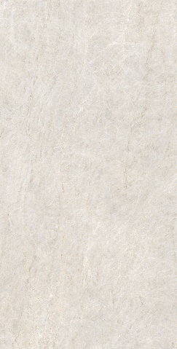 | 1198X2398 | FULL LAPPATO | 1 | 31 | 350 PER SQFT
420 | TAJ MAHAL |  | 1198X2398 | LAPPATO MATT | 1 | 31 | 350 PER SQFT
421 | TAJ MAHAL |  | 1198X2398 | SOFT NATURAL | 1 | 31 | 300 PER SQFT
422 | TAJ MAHAL |  | 1198X2398 | SATINATO | 1 | 31 | 300 PER SQFT
423 | TAJ MAHAL |  | 1198X1798 | FULL LAPPATO | 2 | 46.5 | 280 PER SQFT
424 | TAJ MAHAL |  | 1198X1798 | LAPPATO MATT | 2 | 46.5 | 280 PER SQFT
425 | TAJ MAHAL |  | 1198X1798 | SOFT NATURAL | 2 | 46.5 | 225 PER SQFT
426 | TAJ MAHAL |  | 1198X1798 | SATINATO | 2 | 46.5 | 225 PER SQFT
427 | TAJ MAHAL |  | 1198X1198 | FULL LAPPATO | 2 | 31 | 280 PER SQFT
428 | TAJ MAHAL |  | 1198X1198 | LAPPATO MATT | 2 | 31 | 280 PER SQFT
429 | TAJ MAHAL |  | 1198X1198 | SOFT NATURAL | 2 | 31 | 225 PER SQFT
430 | TAJ MAHAL |  | 1198X1198 | SATINATO | 2 | 31 | 225 PER SQFT
431 | TAJ MAHAL |  | 798X1598 | FULL LAPPATO | 2 | 27.55 | 260 PER SQFT
432 | TAJ MAHAL |  | 798X1598 | LAPPATO MATT | 2 | 27.55 | 260 PER SQFT
433 | TAJ MAHAL |  | 798X1598 | SOFT NATURAL | 2 | 27.55 | 200 PER SQFT
434 | TAJ MAHAL |  | 798X1598 | SATINATO | 2 | 27.55 | 200 PER SQFT
435 | TAJ MAHAL |  | 598X1198 | FULL LAPPATO | 2 | 15.5 | 240 PER SQFT
436 | TAJ MAHAL |  | 598X1198 | LAPPATO MATT | 2 | 15.5 | 240 PER SQFT
437 | TAJ MAHAL |  | 598X1198 | SOFT NATURAL | 2 | 15.5 | 165 PER SQFT
438 | TAJ MAHAL |  | 598X1198 | SATINATO | 2 | 15.5 | 165 PER SQFT
439 | TRAVERTINE CREMA |  | 1198X2398 | FULL LAPPATO | 1 | 31 | 340 PER SQFT
440 | TRAVERTINE CREMA |  | 1198X2398 | LAPPATO MATT | 1 | 31 | 340 PER SQFT
441 | TRAVERTINE CREMA |  | 1198X2398 | SOFT NATURAL | 1 | 31 | 280 PER SQFT
442 | TRAVERTINE CREMA |  | 1198X2398 | SATINATO | 1 | 31 | 280 PER SQFT
443 | TRAVERTINE CREMA |  | 1198X1798 | FULL LAPPATO | 2 | 46.5 | 265 PER SQFT
444 | TRAVERTINE CREMA |  | 1198X1798 | LAPPATO MATT | 2 | 46.5 | 265 PER SQFT
445 | TRAVERTINE CREMA |  | 1198X1798 | SOFT NATURAL | 2 | 46.5 | 210 PER SQFT
446 | TRAVERTINE CREMA |  | 1198X1798 | SATINATO | 2 | 46.5 | 210 PER SQFT
447 | TRAVERTINE CREMA |  | 1198X1198 | FULL LAPPATO | 2 | 31 | 265 PER SQFT
448 | TRAVERTINE CREMA |  | 1198X1198 | LAPPATO MATT | 2 | 31 | 265 PER SQFT
449 | TRAVERTINE CREMA |  | 1198X1198 | SOFT NATURAL | 2 | 31 | 210 PER SQFT
450 | TRAVERTINE CREMA |  | 1198X1198 | SATINATO | 2 | 31 | 210 PER SQFT
451 | TRAVERTINE CREMA |  | 798X1598 | FULL LAPPATO | 2 | 27.55 | 250 PER SQFT
452 | TRAVERTINE CREMA |  | 798X1598 | LAPPATO MATT | 2 | 27.55 | 250 PER SQFT
453 | TRAVERTINE CREMA |  | 798X1598 | SOFT NATURAL | 2 | 27.55 | 185 PER SQFT
454 | TRAVERTINE CREMA |  | 798X1598 | SATINATO | 2 | 27.55 | 185 PER SQFT
455 | TRAVERTINE CREMA |  | 598X1198 | FULL LAPPATO | 2 | 15.5 | 225 PER SQFT
456 | TRAVERTINE CREMA |  | 598X1198 | LAPPATO MATT | 2 | 15.5 | 225 PER SQFT
457 | TRAVERTINE CREMA |  | 598X1198 | SOFT NATURAL | 2 | 15.5 | 155 PER SQFT
458 | TRAVERTINE CREMA |  | 598X1198 | SATINATO | 2 | 15.5 | 155 PER SQFT
459 | BEIGE DU MARAIS |  | 1198X2398 | FULL LAPPATO | 1 | 31 | 340 PER SQFT
460 | BEIGE DU MARAIS |  | 1198X2398 | LAPPATO MATT | 1 | 31 | 340 PER SQFT
461 | BEIGE DU MARAIS |  | 1198X2398 | SOFT NATURAL | 1 | 31 | 280 PER SQFT
462 | BEIGE DU MARAIS |  | 1198X2398 | SATINATO | 1 | 31 | 280 PER SQFT
463 | BEIGE DU MARAIS |  | 1198X1798 | FULL LAPPATO | 2 | 46.5 | 265 PER SQFT
464 | BEIGE DU MARAIS |  | 1198X1798 | LAPPATO MATT | 2 | 46.5 | 265 PER SQFT
465 | BEIGE DU MARAIS |  | 1198X1798 | SOFT NATURAL | 2 | 46.5 | 210 PER SQFT
466 | BEIGE DU MARAIS |  | 1198X1798 | SATINATO | 2 | 46.5 | 210 PER SQFT
467 | BEIGE DU MARAIS |  | 1198X1198 | FULL LAPPATO | 2 | 31 | 265 PER SQFT
468 | BEIGE DU MARAIS |  | 1198X1198 | LAPPATO MATT | 2 | 31 | 265 PER SQFT
469 | BEIGE DU MARAIS |  | 1198X1198 | SOFT NATURAL | 2 | 31 | 210 PER SQFT
470 | BEIGE DU MARAIS |  | 1198X1198 | SATINATO | 2 | 31 | 210 PER SQFT
471 | BEIGE DU MARAIS |  | 798X1598 | FULL LAPPATO | 2 | 27.55 | 250 PER SQFT
472 | BEIGE DU MARAIS |  | 798X1598 | LAPPATO MATT | 2 | 27.55 | 250 PER SQFT
473 | BEIGE DU MARAIS |  | 798X1598 | SOFT NATURAL | 2 | 27.55 | 185 PER SQFT
474 | BEIGE DU MARAIS |  | 798X1598 | SATINATO | 2 | 27.55 | 185 PER SQFT
475 | BEIGE DU MARAIS |  | 598X1198 | FULL LAPPATO | 2 | 15.5 | 225 PER SQFT
476 | BEIGE DU MARAIS |  | 598X1198 | LAPPATO MATT | 2 | 15.5 | 225 PER SQFT
477 | BEIGE DU MARAIS |  | 598X1198 | SOFT NATURAL | 2 | 15.5 | 155 PER SQFT
478 | BEIGE DU MARAIS |  | 598X1198 | SATINATO | 2 | 15.5 | 155 PER SQFT
479 | CREMA D'ORCIA | 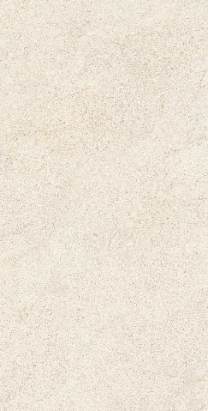 | 1198X2398 | FULL LAPPATO | 1 | 31 | 350 PER SQFT
480 | CREMA D'ORCIA |  | 1198X2398 | LAPPATO MATT | 1 | 31 | 350 PER SQFT
481 | CREMA D'ORCIA |  | 1198X2398 | SOFT NATURAL | 1 | 31 | 300 PER SQFT
482 | CREMA D'ORCIA |  | 1198X2398 | SATINATO | 1 | 31 | 300 PER SQFT
483 | CREMA D'ORCIA |  | 1198X1798 | FULL LAPPATO | 2 | 46.5 | 280 PER SQFT
484 | CREMA D'ORCIA |  | 1198X1798 | LAPPATO MATT | 2 | 46.5 | 280 PER SQFT
485 | CREMA D'ORCIA |  | 1198X1798 | SOFT NATURAL | 2 | 46.5 | 225 PER SQFT
486 | CREMA D'ORCIA |  | 1198X1798 | SATINATO | 2 | 46.5 | 225 PER SQFT
487 | CREMA D'ORCIA |  | 1198X1198 | FULL LAPPATO | 2 | 31 | 280 PER SQFT
488 | CREMA D'ORCIA |  | 1198X1198 | LAPPATO MATT | 2 | 31 | 280 PER SQFT
489 | CREMA D'ORCIA |  | 1198X1198 | SOFT NATURAL | 2 | 31 | 225 PER SQFT
490 | CREMA D'ORCIA |  | 1198X1198 | SATINATO | 2 | 31 | 225 PER SQFT
491 | CREMA D'ORCIA |  | 798X1598 | FULL LAPPATO | 2 | 27.55 | 260 PER SQFT
492 | CREMA D'ORCIA |  | 798X1598 | LAPPATO MATT | 2 | 27.55 | 260 PER SQFT
493 | CREMA D'ORCIA |  | 798X1598 | SOFT NATURAL | 2 | 27.55 | 200 PER SQFT
494 | CREMA D'ORCIA |  | 798X1598 | SATINATO | 2 | 27.55 | 200 PER SQFT
495 | CREMA D'ORCIA |  | 598X1198 | FULL LAPPATO | 2 | 15.5 | 240 PER SQFT
496 | CREMA D'ORCIA |  | 598X1198 | LAPPATO MATT | 2 | 15.5 | 240 PER SQFT
497 | CREMA D'ORCIA |  | 598X1198 | SOFT NATURAL | 2 | 15.5 | 165 PER SQFT
498 | CREMA D'ORCIA |  | 598X1198 | SATINATO | 2 | 15.5 | 165 PER SQFT
499 | TRAVERTINE ASH |  | 1198X2398 | FULL LAPPATO | 1 | 31 | 340 PER SQFT
500 | TRAVERTINE ASH |  | 1198X2398 | LAPPATO MATT | 1 | 31 | 340 PER SQFT
501 | TRAVERTINE ASH |  | 1198X2398 | SOFT NATURAL | 1 | 31 | 280 PER SQFT
502 | TRAVERTINE ASH |  | 1198X2398 | SATINATO | 1 | 31 | 280 PER SQFT
503 | TRAVERTINE ASH |  | 1198X1798 | FULL LAPPATO | 2 | 46.5 | 265 PER SQFT
504 | TRAVERTINE ASH |  | 1198X1798 | LAPPATO MATT | 2 | 46.5 | 265 PER SQFT
505 | TRAVERTINE ASH |  | 1198X1798 | SOFT NATURAL | 2 | 46.5 | 210 PER SQFT
506 | TRAVERTINE ASH |  | 1198X1798 | SATINATO | 2 | 46.5 | 210 PER SQFT
507 | TRAVERTINE ASH |  | 1198X1198 | FULL LAPPATO | 2 | 31 | 265 PER SQFT
508 | TRAVERTINE ASH |  | 1198X1198 | LAPPATO MATT | 2 | 31 | 265 PER SQFT
509 | TRAVERTINE ASH |  | 1198X1198 | SOFT NATURAL | 2 | 31 | 210 PER SQFT
510 | TRAVERTINE ASH |  | 1198X1198 | SATINATO | 2 | 31 | 210 PER SQFT
511 | TRAVERTINE ASH |  | 798X1598 | FULL LAPPATO | 2 | 27.55 | 250 PER SQFT
512 | TRAVERTINE ASH |  | 798X1598 | LAPPATO MATT | 2 | 27.55 | 250 PER SQFT
513 | TRAVERTINE ASH |  | 798X1598 | SOFT NATURAL | 2 | 27.55 | 185 PER SQFT
514 | TRAVERTINE ASH |  | 798X1598 | SATINATO | 2 | 27.55 | 185 PER SQFT
515 | TRAVERTINE ASH |  | 598X1198 | FULL LAPPATO | 2 | 15.5 | 225 PER SQFT
516 | TRAVERTINE ASH |  | 598X1198 | LAPPATO MATT | 2 | 15.5 | 225 PER SQFT
517 | TRAVERTINE ASH |  | 598X1198 | SOFT NATURAL | 2 | 15.5 | 155 PER SQFT
518 | TRAVERTINE ASH |  | 598X1198 | SATINATO | 2 | 15.5 | 155 PER SQFT
519 | TRAMBISERA | 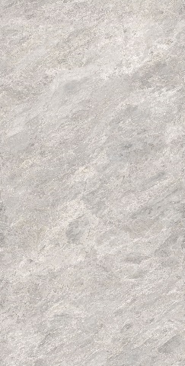 | 1198X2398 | FULL LAPPATO | 1 | 31 | 340 PER SQFT
520 | TRAMBISERA |  | 1198X2398 | LAPPATO MATT | 1 | 31 | 340 PER SQFT
521 | TRAMBISERA |  | 1198X2398 | SOFT NATURAL | 1 | 31 | 280 PER SQFT
522 | TRAMBISERA |  | 1198X2398 | SATINATO | 1 | 31 | 280 PER SQFT
523 | TRAMBISERA |  | 1198X1798 | FULL LAPPATO | 2 | 46.5 | 265 PER SQFT
524 | TRAMBISERA |  | 1198X1798 | LAPPATO MATT | 2 | 46.5 | 265 PER SQFT
525 | TRAMBISERA |  | 1198X1798 | SOFT NATURAL | 2 | 46.5 | 210 PER SQFT
526 | TRAMBISERA |  | 1198X1798 | SATINATO | 2 | 46.5 | 210 PER SQFT
527 | TRAMBISERA |  | 1198X1198 | FULL LAPPATO | 2 | 31 | 265 PER SQFT
528 | TRAMBISERA |  | 1198X1198 | LAPPATO MATT | 2 | 31 | 265 PER SQFT
529 | TRAMBISERA |  | 1198X1198 | SOFT NATURAL | 2 | 31 | 210 PER SQFT
530 | TRAMBISERA |  | 1198X1198 | SATINATO | 2 | 31 | 210 PER SQFT
531 | TRAMBISERA |  | 798X1598 | FULL LAPPATO | 2 | 27.55 | 250 PER SQFT
532 | TRAMBISERA |  | 798X1598 | LAPPATO MATT | 2 | 27.55 | 250 PER SQFT
533 | TRAMBISERA |  | 798X1598 | SOFT NATURAL | 2 | 27.55 | 185 PER SQFT
534 | TRAMBISERA |  | 798X1598 | SATINATO | 2 | 27.55 | 185 PER SQFT
535 | TRAMBISERA |  | 598X1198 | FULL LAPPATO | 2 | 15.5 | 225 PER SQFT
536 | TRAMBISERA |  | 598X1198 | LAPPATO MATT | 2 | 15.5 | 225 PER SQFT
537 | TRAMBISERA |  | 598X1198 | SOFT NATURAL | 2 | 15.5 | 155 PER SQFT
538 | TRAMBISERA |  | 598X1198 | SATINATO | 2 | 15.5 | 155 PER SQFT
539 | PICCHE ESPRESSO |  | 1198X2398 | MATT | 1 | 31 | 315 PER SQFT
540 | PICCHE ESPRESSO |  | 1198X1798 | MATT | 2 | 46.5 | 240 PER SQFT
541 | PICCHE ESPRESSO |  | 1198X1198 | MATT | 2 | 31 | 240 PER SQFT
542 | PICCHE ESPRESSO |  | 798X1598 | MATT | 2 | 27.55 | 215 PER SQFT
543 | PICCHE ESPRESSO |  | 598X1198 | MATT | 2 | 15.5 | 185 PER SQFT
544 | OMBRE TRAME ESPRESSO |  | 1198X2398 | MATT | 1 | 31 | 350 PER SQFT
545 | OMBRE TRAME ESPRESSO |  | 598X1198 | MATT | 2 | 15.5 | 240 PER SQFT
546 | OMBRE FORME ESPRESSO |  | 1198X2398 | MATT | 1 | 31 | 350 PER SQFT
547 | OMBRE FORME ESPRESSO |  | 598X1198 | MATT | 2 | 15.5 | 240 PER SQFT
548 | OMBRE CROCE ESPRESSO |  | 1198X2398 | MATT | 1 | 31 | 350 PER SQFT
549 | OMBRE CROCE ESPRESSO |  | 598X1198 | MATT | 2 | 15.5 | 240 PER SQFT
550 | OMBRE PUNTO ESPRESSO |  | 1198X2398 | MATT | 1 | 31 | 350 PER SQFT
551 | OMBRE PUNTO ESPRESSO |  | 598X1198 | MATT | 2 | 15.5 | 240 PER SQFT
552 | PICCHE COTTO |  | 1198X2398 | MATT | 1 | 31 | 315 PER SQFT
553 | PICCHE COTTO |  | 1198X1798 | MATT | 2 | 46.5 | 240 PER SQFT
554 | PICCHE COTTO |  | 1198X1198 | MATT | 2 | 31 | 240 PER SQFT
555 | PICCHE COTTO |  | 798X1598 | MATT | 2 | 27.55 | 215 PER SQFT
556 | PICCHE COTTO |  | 598X1198 | MATT | 2 | 15.5 | 185 PER SQFT
557 | OMBRE TRAME COTTO |  | 1198X2398 | MATT | 1 | 31 | 350 PER SQFT
558 | OMBRE TRAME COTTO |  | 598X1198 | MATT | 2 | 15.5 | 240 PER SQFT
559 | OMBRE FORME COTTO |  | 1198X2398 | MATT | 1 | 31 | 350 PER SQFT
560 | OMBRE FORME COTTO |  | 598X1198 | MATT | 2 | 15.5 | 240 PER SQFT
561 | OMBRE CROCE COTTO |  | 1198X2398 | MATT | 1 | 31 | 350 PER SQFT
562 | OMBRE CROCE COTTO |  | 598X1198 | MATT | 2 | 15.5 | 240 PER SQFT
563 | OMBRE PUNTO COTTO |  | 1198X2398 | MATT | 1 | 31 | 350 PER SQFT
564 | OMBRE PUNTO COTTO |  | 598X1198 | MATT | 2 | 15.5 | 240 PER SQFT
565 | PICCHE CALCE |  | 1198X2398 | MATT | 1 | 31 | 315 PER SQFT
566 | PICCHE CALCE |  | 1198X1198 | MATT | 2 | 31 | 240 PER SQFT
567 | PICCHE CALCE |  | 598X1198 | MATT | 2 | 15.5 | 185 PER SQFT
568 | OMBRE TRAME CALCE |  | 1198X2398 | MATT | 1 | 31 | 350 PER SQFT
569 | OMBRE TRAME CALCE |  | 598X1198 | MATT | 2 | 15.5 | 240 PER SQFT
570 | OMBRE FORME CALCE |  | 1198X2398 | MATT | 1 | 31 | 350 PER SQFT
571 | OMBRE FORME CALCE |  | 598X1198 | MATT | 2 | 15.5 | 240 PER SQFT
572 | OMBRE CROCE CALCE |  | 1198X2398 | MATT | 1 | 31 | 350 PER SQFT
573 | OMBRE CROCE CALCE |  | 598X1198 | MATT | 2 | 15.5 | 240 PER SQFT
574 | OMBRE PUNTO CALCE |  | 1198X2398 | MATT | 1 | 31 | 350 PER SQFT
575 | OMBRE PUNTO CALCE |  | 598X1198 | MATT | 2 | 15.5 | 240 PER SQFT
576 | PICCHE NUDE |  | 1198X2398 | MATT | 1 | 31 | 315 PER SQFT
577 | PICCHE NUDE |  | 1198X1198 | MATT | 2 | 31 | 240 PER SQFT
578 | PICCHE NUDE |  | 598X1198 | MATT | 2 | 15.5 | 185 PER SQFT
579 | OMBRE TRAME NUDE |  | 1198X2398 | MATT | 1 | 31 | 350 PER SQFT
580 | OMBRE TRAME NUDE |  | 598X1198 | MATT | 2 | 15.5 | 240 PER SQFT
581 | OMBRE FORME NUDE |  | 1198X2398 | MATT | 1 | 31 | 350 PER SQFT
582 | OMBRE FORME NUDE |  | 598X1198 | MATT | 2 | 15.5 | 240 PER SQFT
583 | OMBRE CROCE NUDE |  | 1198X2398 | MATT | 1 | 31 | 350 PER SQFT
584 | OMBRE CROCE NUDE |  | 598X1198 | MATT | 2 | 15.5 | 240 PER SQFT
585 | OMBRE PUNTO NUDE |  | 1198X2398 | MATT | 1 | 31 | 350 PER SQFT
586 | OMBRE PUNTO NUDE |  | 598X1198 | MATT | 2 | 15.5 | 240 PER SQFT
587 | PICCHE TAUPE |  | 1198X2398 | MATT | 1 | 31 | 315 PER SQFT
588 | PICCHE TAUPE |  | 1198X1198 | MATT | 2 | 31 | 240 PER SQFT
589 | PICCHE TAUPE |  | 598X1198 | MATT | 2 | 15.5 | 185 PER SQFT
590 | OMBRE TRAME TAUPE |  | 1198X2398 | MATT | 1 | 31 | 350 PER SQFT
591 | OMBRE TRAME TAUPE |  | 598X1198 | MATT | 2 | 15.5 | 240 PER SQFT
592 | OMBRE FORME TAUPE |  | 1198X2398 | MATT | 1 | 31 | 350 PER SQFT
593 | OMBRE FORME TAUPE |  | 598X1198 | MATT | 2 | 15.5 | 240 PER SQFT
594 | OMBRE CROCE TAUPE |  | 1198X2398 | MATT | 1 | 31 | 350 PER SQFT
595 | OMBRE CROCE TAUPE |  | 598X1198 | MATT | 2 | 15.5 | 240 PER SQFT
596 | OMBRE PUNTO TAUPE |  | 1198X2398 | MATT | 1 | 31 | 350 PER SQFT
597 | OMBRE PUNTO TAUPE |  | 598X1198 | MATT | 2 | 15.5 | 240 PER SQFT
598 | LITHIC PIETRA PIASENTINA | 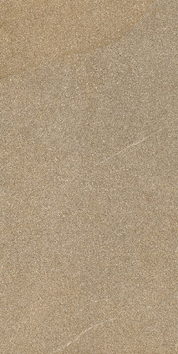 | 1198X2398 | MATT | 1 | 31 | 280 PER SQFT
599 | LITHIC PIETRA PIASENTINA |  | 1198X1198 | MATT | 2 | 31 | 210 PER SQFT
600 | LITHIC PIETRA PIASENTINA |  | 798X1598 | MATT | 2 | 27.55 | 185 PER SQFT
601 | LITHIC PIETRA PIASENTINA |  | 598X1198 | MATT | 2 | 15.5 | 155 PER SQFT
602 | LITHIC VICENZA BEIGE | 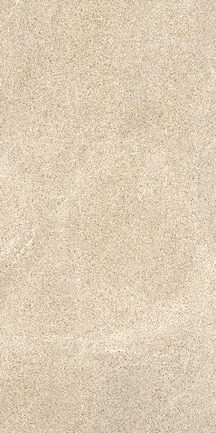 | 1198X2398 | MATT | 1 | 31 | 280 PER SQFT
603 | LITHIC VICENZA BEIGE |  | 1198X1198 | MATT | 2 | 31 | 210 PER SQFT
604 | LITHIC VICENZA BEIGE |  | 798X1598 | MATT | 2 | 27.55 | 185 PER SQFT
605 | LITHIC VICENZA BEIGE |  | 598X1198 | MATT | 2 | 15.5 | 155 PER SQFT
606 | LITHIC ROCCIA PORTOGHESE | 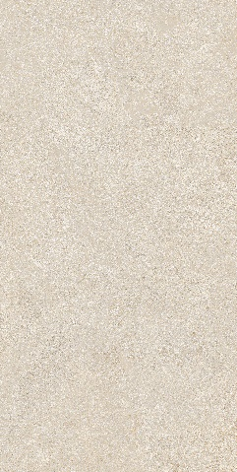 | 1198X2398 | MATT | 1 | 31 | 280 PER SQFT
607 | LITHIC ROCCIA PORTOGHESE |  | 1198X1198 | MATT | 2 | 31 | 210 PER SQFT
608 | LITHIC ROCCIA PORTOGHESE |  | 798X1598 | MATT | 2 | 27.55 | 185 PER SQFT
609 | LITHIC ROCCIA PORTOGHESE |  | 598X1198 | MATT | 2 | 15.5 | 155 PER SQFT
610 | LITHIC PANNONIA | 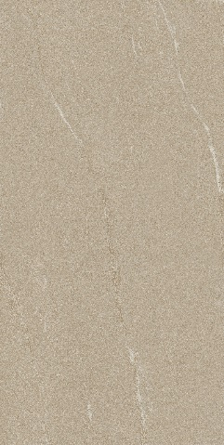 | 1198X2398 | MATT | 1 | 31 | 280 PER SQFT
611 | LITHIC PANNONIA |  | 1198X1198 | MATT | 2 | 31 | 210 PER SQFT
612 | LITHIC PANNONIA |  | 798X1598 | MATT | 2 | 27.55 | 185 PER SQFT
613 | LITHIC PANNONIA |  | 598X1198 | MATT | 2 | 15.5 | 155 PER SQFT
614 | LITHIC ALPI ARGENTO |  | 1198X2398 | MATT | 1 | 31 | 280 PER SQFT
615 | LITHIC ALPI ARGENTO |  | 1198X1198 | MATT | 2 | 31 | 210 PER SQFT
616 | LITHIC ALPI ARGENTO |  | 798X1598 | MATT | 2 | 27.55 | 185 PER SQFT
617 | LITHIC ALPI ARGENTO |  | 598X1198 | MATT | 2 | 15.5 | 155 PER SQFT
618 | LITHIC BASALTO GRIGIO |  | 1198X2398 | MATT | 1 | 31 | 280 PER SQFT
619 | LITHIC BASALTO GRIGIO |  | 1198X1198 | MATT | 2 | 31 | 210 PER SQFT
620 | LITHIC BASALTO GRIGIO |  | 798X1598 | MATT | 2 | 27.55 | 185 PER SQFT
621 | LITHIC BASALTO GRIGIO |  | 598X1198 | MATT | 2 | 15.5 | 155 PER SQFT
622 | LITHIC GABBRO SFUMATO | 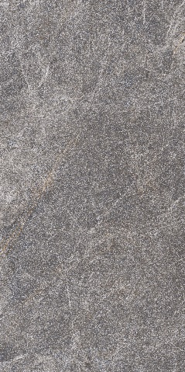 | 1198X2398 | MATT | 1 | 31 | 280 PER SQFT
623 | LITHIC GABBRO SFUMATO |  | 1198X1198 | MATT | 2 | 31 | 210 PER SQFT
624 | LITHIC GABBRO SFUMATO |  | 798X1598 | MATT | 2 | 27.55 | 185 PER SQFT
625 | LITHIC GABBRO SFUMATO |  | 598X1198 | MATT | 2 | 15.5 | 155 PER SQFT
626 | LITHIC KILKENNY NERO |  | 1198X2398 | MATT | 1 | 31 | 280 PER SQFT
627 | LITHIC KILKENNY NERO |  | 1198X1198 | MATT | 2 | 31 | 210 PER SQFT
628 | LITHIC KILKENNY NERO |  | 798X1598 | MATT | 2 | 27.55 | 185 PER SQFT
629 | LITHIC KILKENNY NERO |  | 598X1198 | MATT | 2 | 15.5 | 155 PER SQFT
630 | RUNA GRIGIO CHIARO |  | 1198X2398 | MATT | 1 | 31 | 280 PER SQFT
631 | RUNA GRIGIO CHIARO |  | 798X1598 | MATT | 2 | 27.55 | 185 PER SQFT
632 | RUNA GRIGIO CHIARO |  | 598X1198 | MATT | 2 | 15.5 | 155 PER SQFT
633 | RUNA BEIGE |  | 1198X2398 | MATT | 1 | 31 | 280 PER SQFT
634 | RUNA BEIGE |  | 798X1598 | MATT | 2 | 27.55 | 185 PER SQFT
635 | RUNA BEIGE |  | 598X1198 | MATT | 2 | 15.5 | 155 PER SQFT
636 | RUNA GRIGIO SCURO |  | 1198X2398 | MATT | 1 | 31 | 280 PER SQFT
637 | RUNA GRIGIO SCURO |  | 798X1598 | MATT | 2 | 27.55 | 185 PER SQFT
638 | RUNA GRIGIO SCURO |  | 598X1198 | MATT | 2 | 15.5 | 155 PER SQFT
639 | RUNA NERO |  | 1198X2398 | MATT | 1 | 31 | 280 PER SQFT
640 | RUNA NERO |  | 798X1598 | MATT | 2 | 27.55 | 185 PER SQFT
641 | RUNA NERO |  | 598X1198 | MATT | 2 | 15.5 | 155 PER SQFT
642 | ENDLESS AVORIO |  | 1198X2398 | MATT | 1 | 31 | 280 PER SQFT
643 | ENDLESS AVORIO |  | 1198X1198 | MATT | 2 | 31 | 210 PER SQFT
644 | ENDLESS AVORIO |  | 798X1598 | MATT | 2 | 27.55 | 185 PER SQFT
645 | ENDLESS AVORIO |  | 598X1198 | MATT | 2 | 15.5 | 155 PER SQFT
646 | ENDLESS BEIGE |  | 1198X2398 | MATT | 1 | 31 | 280 PER SQFT
647 | ENDLESS BEIGE |  | 1198X1198 | MATT | 2 | 31 | 210 PER SQFT
648 | ENDLESS BEIGE |  | 798X1598 | MATT | 2 | 27.55 | 185 PER SQFT
649 | ENDLESS BEIGE |  | 598X1198 | MATT | 2 | 15.5 | 155 PER SQFT
650 | ENDLESS TAUPE |  | 1198X2398 | MATT | 1 | 31 | 280 PER SQFT
651 | ENDLESS TAUPE |  | 1198X1198 | MATT | 2 | 31 | 210 PER SQFT
652 | ENDLESS TAUPE |  | 798X1598 | MATT | 2 | 27.55 | 185 PER SQFT
653 | ENDLESS TAUPE |  | 598X1198 | MATT | 2 | 15.5 | 155 PER SQFT
654 | ENDLESS BIANCO |  | 1198X2398 | MATT | 1 | 31 | 280 PER SQFT
655 | ENDLESS BIANCO |  | 1198X1198 | MATT | 2 | 31 | 210 PER SQFT
656 | ENDLESS BIANCO |  | 798X1598 | MATT | 2 | 27.55 | 185 PER SQFT
657 | ENDLESS BIANCO |  | 598X1198 | MATT | 2 | 15.5 | 155 PER SQFT
658 | ENDLESS GRIGIO |  | 1198X2398 | MATT | 1 | 31 | 280 PER SQFT
659 | ENDLESS GRIGIO |  | 1198X1198 | MATT | 2 | 31 | 210 PER SQFT
660 | ENDLESS GRIGIO |  | 798X1598 | MATT | 2 | 27.55 | 185 PER SQFT
661 | ENDLESS GRIGIO |  | 598X1198 | MATT | 2 | 15.5 | 155 PER SQFT
662 | ENDLESS NERO |  | 1198X2398 | MATT | 1 | 31 | 280 PER SQFT
663 | ENDLESS NERO |  | 1198X1198 | MATT | 2 | 31 | 210 PER SQFT
664 | ENDLESS NERO |  | 798X1598 | MATT | 2 | 27.55 | 185 PER SQFT
665 | ENDLESS NERO |  | 598X1198 | MATT | 2 | 15.5 | 155 PER SQFT
666 | RIGA RIGATO BIANCO |  | 1198X2398 | MATT | 1 | 31 | 350 PER SQFT
667 | RIGA RIGATO BIANCO |  | 598X1198 | MATT | 2 | 15.5 | 240 PER SQFT
668 | RIGA STRIATO BIANCO |  | 1198X2398 | MATT | 1 | 31 | 350 PER SQFT
669 | RIGA STRIATO BIANCO |  | 598X1198 | MATT | 2 | 15.5 | 240 PER SQFT
670 | RIGA QUADRI BIANCO |  | 1198X2398 | MATT | 1 | 31 | 350 PER SQFT
671 | RIGA QUADRI BIANCO |  | 598X1198 | MATT | 2 | 15.5 | 240 PER SQFT
672 | PLANUM BIANCO |  | 1198X2398 | MATT | 1 | 31 | 280 PER SQFT
673 | PLANUM BIANCO |  | 798X1598 | MATT | 2 | 27.55 | 185 PER SQFT
674 | PLANUM BIANCO |  | 1198X1198 | MATT | 2 | 31 | 210 PER SQFT
675 | PLANUM BIANCO |  | 598X1198 | MATT | 2 | 15.5 | 155 PER SQFT
676 | RIGA RIGATO AVORIO |  | 1198X2398 | MATT | 1 | 31 | 350 PER SQFT
677 | RIGA RIGATO AVORIO |  | 598X1198 | MATT | 2 | 15.5 | 240 PER SQFT
678 | RIGA STRIATO AVORIO |  | 1198X2398 | MATT | 1 | 31 | 350 PER SQFT
679 | RIGA STRIATO AVORIO |  | 598X1198 | MATT | 2 | 15.5 | 240 PER SQFT
680 | RIGA QUADRI AVORIO |  | 1198X2398 | MATT | 1 | 31 | 350 PER SQFT
681 | RIGA QUADRI AVORIO |  | 598X1198 | MATT | 2 | 15.5 | 240 PER SQFT
682 | PLANUM AVORIO |  | 1198X2398 | MATT | 1 | 31 | 280 PER SQFT
683 | PLANUM AVORIO |  | 1198X1198 | MATT | 2 | 31 | 210 PER SQFT
684 | PLANUM AVORIO |  | 798X1598 | MATT | 2 | 27.55 | 185 PER SQFT
685 | PLANUM AVORIO |  | 598X1198 | MATT | 2 | 15.5 | 155 PER SQFT
686 | RIGA RIGATO BEIGE |  | 1198X2398 | MATT | 1 | 31 | 350 PER SQFT
687 | RIGA RIGATO BEIGE |  | 598X1198 | MATT | 2 | 15.5 | 240 PER SQFT
688 | RIGA STRIATO BEIGE |  | 1198X2398 | MATT | 1 | 31 | 350 PER SQFT
689 | RIGA STRIATO BEIGE |  | 598X1198 | MATT | 2 | 15.5 | 240 PER SQFT
690 | RIGA QUADRI BEIGE |  | 1198X2398 | MATT | 1 | 31 | 350 PER SQFT
691 | RIGA QUADRI BEIGE |  | 598X1198 | MATT | 2 | 15.5 | 240 PER SQFT
692 | PLANUM BEIGE |  | 1198X2398 | MATT | 1 | 31 | 280 PER SQFT
693 | PLANUM BEIGE |  | 1198X1198 | MATT | 2 | 31 | 210 PER SQFT
694 | PLANUM BEIGE |  | 798X1598 | MATT | 2 | 27.55 | 185 PER SQFT
695 | PLANUM BEIGE |  | 598X1198 | MATT | 2 | 15.5 | 155 PER SQFT
696 | RIGA RIGATO GRIGIO CHIARO |  | 1198X2398 | MATT | 1 | 31 | 350 PER SQFT
697 | RIGA RIGATO GRIGIO CHIARO |  | 598X1198 | MATT | 2 | 15.5 | 240 PER SQFT
698 | RIGA STRIATO GRIGIO CHIARO |  | 1198X2398 | MATT | 1 | 31 | 350 PER SQFT
699 | RIGA STRIATO GRIGIO CHIARO |  | 598X1198 | MATT | 2 | 15.5 | 240 PER SQFT
700 | RIGA QUADRI GRIGIO CHIARO |  | 1198X2398 | MATT | 1 | 31 | 350 PER SQFT
701 | RIGA QUADRI GRIGIO CHIARO |  | 598X1198 | MATT | 2 | 15.5 | 240 PER SQFT
702 | PLANUM GRIGIO CHIARO |  | 1198X2398 | MATT | 1 | 31 | 280 PER SQFT
703 | PLANUM GRIGIO CHIARO |  | 1198X1198 | MATT | 2 | 31 | 210 PER SQFT
704 | PLANUM GRIGIO CHIARO |  | 798X1598 | MATT | 2 | 27.55 | 185 PER SQFT
705 | PLANUM GRIGIO CHIARO |  | 598X1198 | MATT | 2 | 15.5 | 155 PER SQFT
706 | RIGA RIGATO GRIGIO SCURO |  | 1198X2398 | MATT | 1 | 31 | 350 PER SQFT
707 | RIGA RIGATO GRIGIO SCURO |  | 598X1198 | MATT | 2 | 15.5 | 240 PER SQFT
708 | RIGA STRIATO GRIGIO SCURO |  | 1198X2398 | MATT | 1 | 31 | 350 PER SQFT
709 | RIGA STRIATO GRIGIO SCURO |  | 598X1198 | MATT | 2 | 15.5 | 240 PER SQFT
710 | RIGA QUADRI GRIGIO SCURO |  | 1198X2398 | MATT | 1 | 31 | 350 PER SQFT
711 | RIGA QUADRI GRIGIO SCURO |  | 598X1198 | MATT | 2 | 15.5 | 240 PER SQFT
712 | PLANUM GRIGIO SCURO |  | 1198X2398 | MATT | 1 | 31 | 280 PER SQFT
713 | PLANUM GRIGIO SCURO |  | 1198X1198 | MATT | 2 | 31 | 210 PER SQFT
714 | PLANUM GRIGIO SCURO |  | 798X1598 | MATT | 2 | 27.55 | 185 PER SQFT
715 | PLANUM GRIGIO SCURO |  | 598X1198 | MATT | 2 | 15.5 | 155 PER SQFT
716 | RIGA RIGATO NERO |  | 1198X2398 | MATT | 1 | 31 | 350 PER SQFT
717 | RIGA RIGATO NERO |  | 598X1198 | MATT | 2 | 15.5 | 240 PER SQFT
718 | RIGA STRIATO NERO |  | 1198X2398 | MATT | 1 | 31 | 350 PER SQFT
719 | RIGA STRIATO NERO |  | 598X1198 | MATT | 2 | 15.5 | 240 PER SQFT
720 | RIGA QUADRI NERO |  | 1198X2398 | MATT | 1 | 31 | 350 PER SQFT
721 | RIGA QUADRI NERO |  | 598X1198 | MATT | 2 | 15.5 | 240 PER SQFT
722 | PLANUM NERO |  | 1198X2398 | MATT | 1 | 31 | 280 PER SQFT
723 | PLANUM NERO |  | 1198X1198 | MATT | 2 | 31 | 210 PER SQFT
724 | PLANUM NERO |  | 798X1598 | MATT | 2 | 27.55 | 185 PER SQFT
725 | PLANUM NERO |  | 598X1198 | MATT | 2 | 15.5 | 155 PER SQFT
726 | TERRAELINO GESSO |  | 1198X2398 | MATT | 1 | 31 | 280 PER SQFT
727 | TERRAELINO GESSO |  | 1198X1198 | MATT | 2 | 31 | 210 PER SQFT
728 | TERRAELINO GESSO |  | 798X1598 | MATT | 2 | 27.55 | 185 PER SQFT
729 | TERRAELINO GESSO |  | 598X1198 | MATT | 2 | 15.5 | 155 PER SQFT
730 | TERRAELINO CALCE |  | 1198X2398 | MATT | 1 | 31 | 280 PER SQFT
731 | TERRAELINO CALCE |  | 1198X1198 | MATT | 2 | 31 | 210 PER SQFT
732 | TERRAELINO CALCE |  | 798X1598 | MATT | 2 | 27.55 | 185 PER SQFT
733 | TERRAELINO CALCE |  | 598X1198 | MATT | 2 | 15.5 | 155 PER SQFT
734 | TERRAELINO SABBIA | 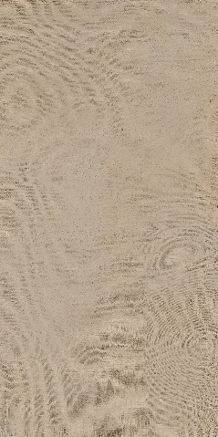 | 1198X2398 | MATT | 1 | 31 | 280 PER SQFT
735 | TERRAELINO SABBIA |  | 1198X1198 | MATT | 2 | 31 | 210 PER SQFT
736 | TERRAELINO SABBIA |  | 798X1598 | MATT | 2 | 27.55 | 185 PER SQFT
737 | TERRAELINO SABBIA |  | 598X1198 | MATT | 2 | 15.5 | 155 PER SQFT
738 | TERRAELINO ARGILLA | 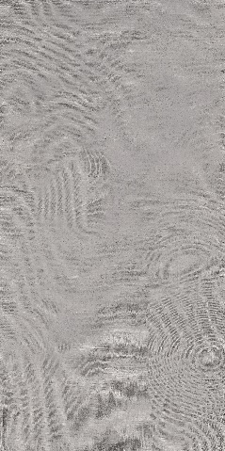 | 1198X2398 | MATT | 1 | 31 | 280 PER SQFT
739 | TERRAELINO ARGILLA |  | 1198X1198 | MATT | 2 | 31 | 210 PER SQFT
740 | TERRAELINO ARGILLA |  | 798X1598 | MATT | 2 | 27.55 | 185 PER SQFT
741 | TERRAELINO ARGILLA |  | 598X1198 | MATT | 2 | 15.5 | 155 PER SQFT
742 | TERRAELINO FANGO | 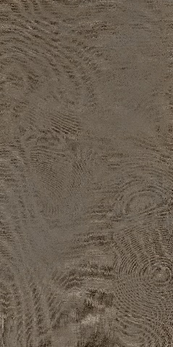 | 1198X2398 | MATT | 1 | 31 | 280 PER SQFT
743 | TERRAELINO FANGO |  | 1198X1198 | MATT | 2 | 31 | 210 PER SQFT
744 | TERRAELINO FANGO |  | 798X1598 | MATT | 2 | 27.55 | 185 PER SQFT
745 | TERRAELINO FANGO |  | 598X1198 | MATT | 2 | 15.5 | 155 PER SQFT
746 | TERRAELINO PEPE |  | 1198X2398 | MATT | 1 | 31 | 280 PER SQFT
747 | TERRAELINO PEPE |  | 1198X1198 | MATT | 2 | 31 | 210 PER SQFT
748 | TERRAELINO PEPE |  | 798X1598 | MATT | 2 | 27.55 | 185 PER SQFT
749 | TERRAELINO PEPE |  | 598X1198 | MATT | 2 | 15.5 | 155 PER SQFT
750 | TERRAELINO MELOGRANO | 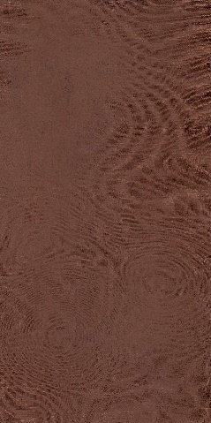 | 1198X2398 | MATT | 1 | 31 | 315 PER SQFT
751 | TERRAELINO MELOGRANO |  | 1198X1198 | MATT | 2 | 31 | 240 PER SQFT
752 | TERRAELINO MELOGRANO |  | 798X1598 | MATT | 2 | 27.55 | 215 PER SQFT
753 | TERRAELINO MELOGRANO |  | 598X1198 | MATT | 2 | 15.5 | 185 PER SQFT
754 | TERRAELINO MENTA | 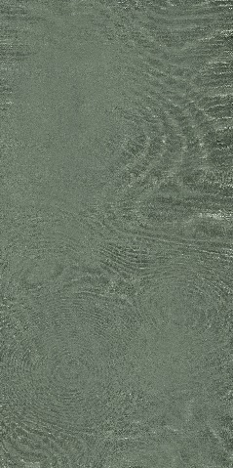 | 1198X2398 | MATT | 1 | 31 | 300 PER SQFT
755 | TERRAELINO MENTA |  | 1198X1198 | MATT | 2 | 31 | 225 PER SQFT
756 | TERRAELINO MENTA |  | 798X1598 | MATT | 2 | 27.55 | 200 PER SQFT
757 | TERRAELINO MENTA |  | 598X1198 | MATT | 2 | 15.5 | 165 PER SQFT
758 | TERRAELINO GINEPRO |  | 1198X2398 | MATT | 1 | 31 | 300 PER SQFT
759 | TERRAELINO GINEPRO |  | 1198X1198 | MATT | 2 | 31 | 225 PER SQFT
760 | TERRAELINO GINEPRO |  | 798X1598 | MATT | 2 | 27.55 | 200 PER SQFT
761 | TERRAELINO GINEPRO |  | 598X1198 | MATT | 2 | 15.5 | 165 PER SQFT

